INF. BÁSICAS
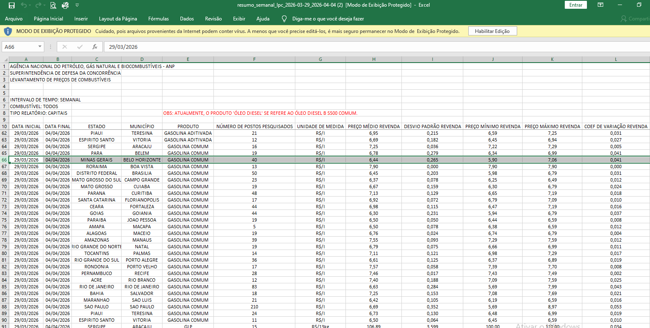
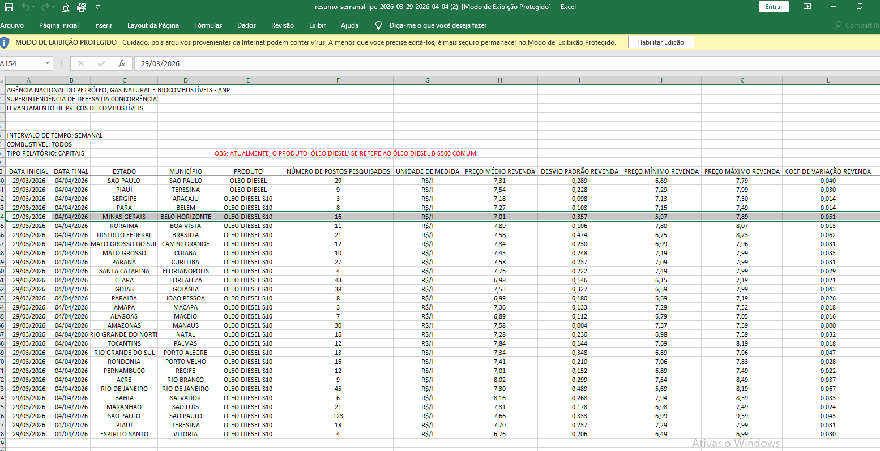
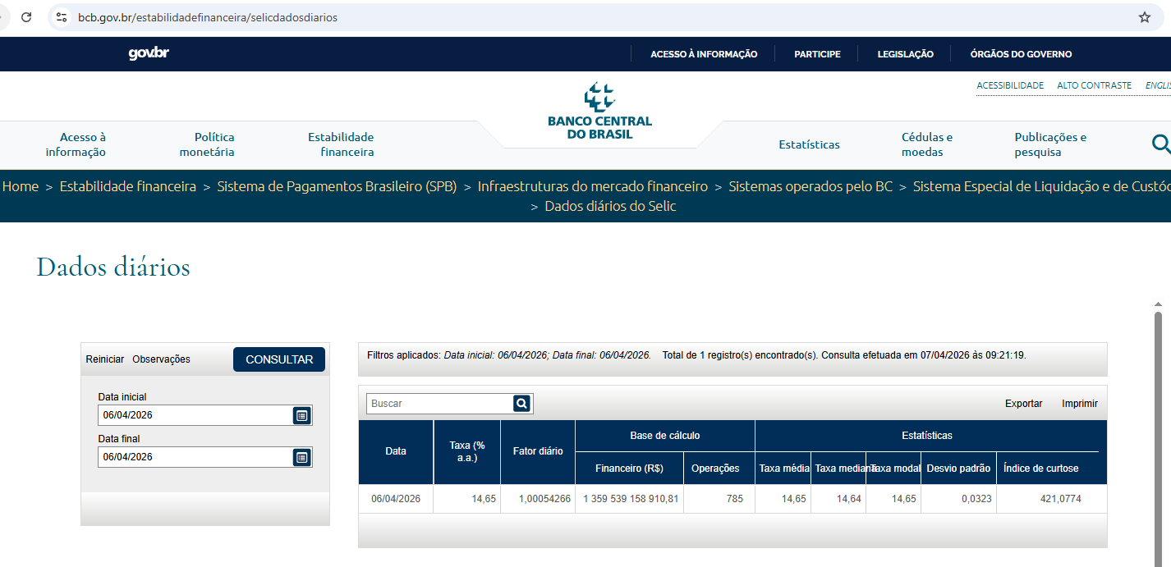
PREFEITURA MUNICIPAL DE PRESIDENTE OLEGÁRIO-MG SECRETARIA MUNICIPAL DE OBRAS E SERVIÇOS PÚBLICOS
OBJETO: EXECUÇÃO DE SERVIÇOS CONTÍNUOS DE COLETA MANUAL E TRANSPORTE DE RESÍDUOS SÓLIDOS URBANOS DOMICILIARES E EQUIPARADOS, ABRANGENDO A ZONA URBANA, CHACREAMENTOS E DISTRITOS/POVOADOS DO MUNICÍPIO DE PRESIDENTE OLEGÁRIO/MG, INCLUINDO A ALDEIA INDÍGENA XUKURU KARIRI, COM DESTINAÇÃO NA USINA MUNICIPAL DE RECICLAGEM E COMPOSTAGEM LOCALIZADA NO BAIRRO AMÉRICO CAETANO.
INFORMAÇÕES BÁSICAS DA COMPOSIÇÃO

Número de dias - seg a sábado médio por ano | 303.00 | dias/ano
Número de dias - seg a sábado médio por mês | 25.25 | dias/mês
Número de dias úteis - seg a sexta médio por ano | 251.00 | dias/ano
Número de semanas no mês | 4.35 | semanas/mês
Número de dias úteis - seg a sexta médio por mês | 20.92 | dias/mês
Preço médio gasolina (Abril/2026): | R$ 6.44 |  | Disponível em: https://precos.petrobras.com.br/w/gasolina/mg
Preço médio diesel (Abril/2026): | R$ 7.01 |  | Disponível em: https://www.gov.br/anp/pt-br/assuntos/precos-e-defesa-da-concorrencia/precos/levantamento-de-precos-de-combustiveis-ultimas-semanas-pesquisadas
Densidade de Lixo Não Compactado ton/m³: | 0.23 |  | IBRAOP - PROC-IBR-RSU 002/2017 - Análise do Dimensionamento da Frota do Serviço de Coleta de RSD
ENCARGOS DE FORMAÇÃO DE PREÇO
SELIC | 14.65% |  | Disponível em: https://www.bcb.gov.br/estabilidadefinanceira/selicdadosdiarios

EPI
EQUIPAMENTOS DE PROTEÇÃO INDIVIDUAL

SUPERVISOR E MOTORISTA
Descrição |  |  | Quant/ano | Preço unitário | Preço total
Camiseta |  |  | 4.00 | R$ 64.65 | R$ 258.60
Calça c/ faixa refletiva ABNT NBR 15.292 |  |  | 4.00 | R$ 74.13 | R$ 296.52
Boné Árabe |  |  | 2.00 | R$ 19.05 | R$ 38.10
Calçado de segurança |  |  | 2.00 | R$ 63.74 | R$ 127.48
Capa de chuva de PVC |  |  | 1.00 | R$ 25.06 | R$ 25.06
Luva nitrilon(par) |  |  | 6.00 | R$ 10.46 | R$ 62.76
Protetor solar FPS 30 |  |  | 12.00 | R$ 23.45 | R$ 281.40
Custo anual |  |  |  |  | R$ 1,089.92
Custo mensal - Diurno |  |  |  |  | R$ 90.83
Custo mensal - Noturno |  |  |  |  | R$ 67.38

GARI COLETOR
Descrição |  |  | Quant/ano | Preço unitário | Preço total
Camisa c/ faixa refletiva ABNT NBR 15.292 |  |  | 4.00 | R$ 64.65 | R$ 258.60
Calça c/ faixa refletiva ABNT NBR 15.292 |  |  | 4.00 | R$ 74.13 | R$ 296.52
Boné Árabe |  |  | 2.00 | R$ 19.05 | R$ 38.10
Calçado de segurança |  |  | 2.00 | R$ 63.74 | R$ 127.48
Capa de chuva PVC |  |  | 1.00 | R$ 25.06 | R$ 25.06
Luva nitrilon(par) |  |  | 52.00 | R$ 10.46 | R$ 543.92
Protetor Solar FPS 30 |  |  | 12.00 | R$ 23.45 | R$ 281.40
Custo anual |  |  |  |  | R$ 1,571.08
Custo mensal - Diurno |  |  |  |  | R$ 130.92
Custo mensal - Noturno |  |  |  |  | R$ 107.47

COTAÇÕES
Camiseta
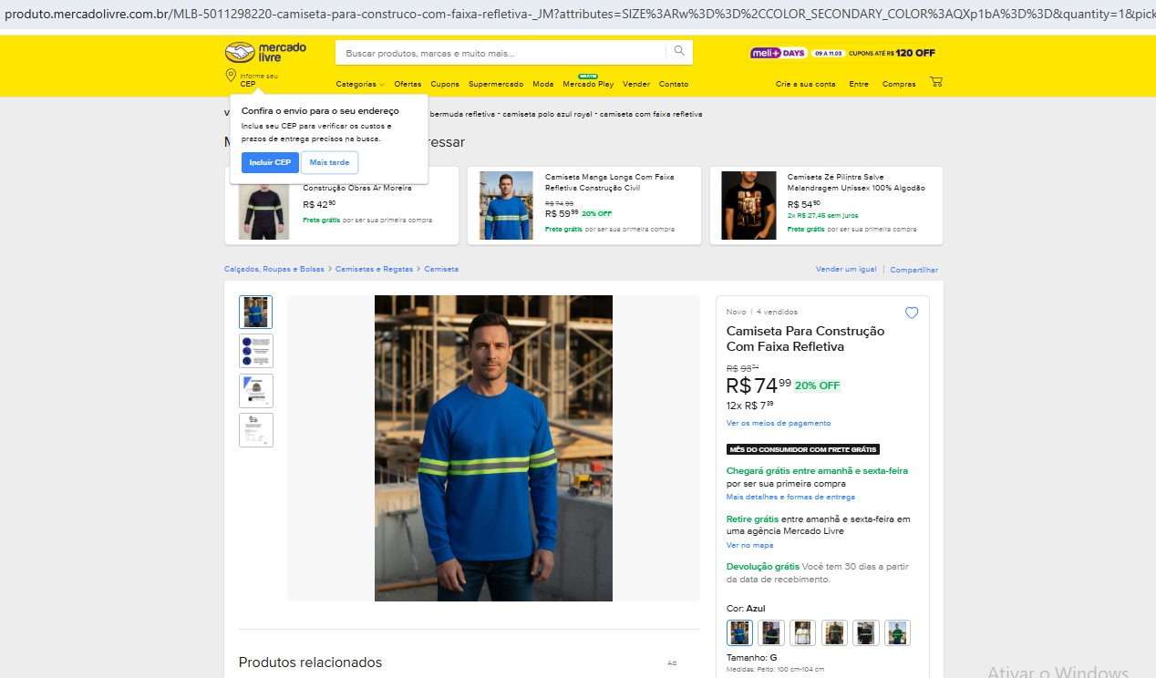

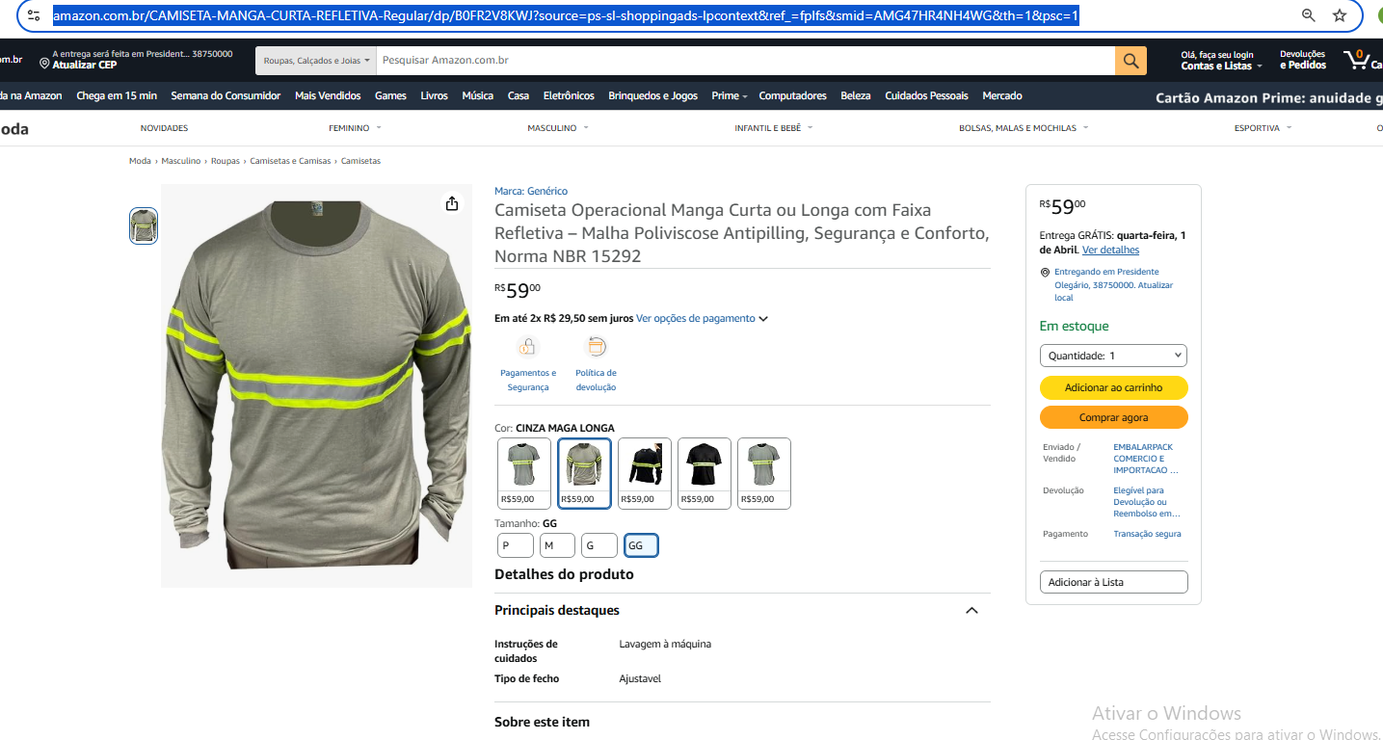

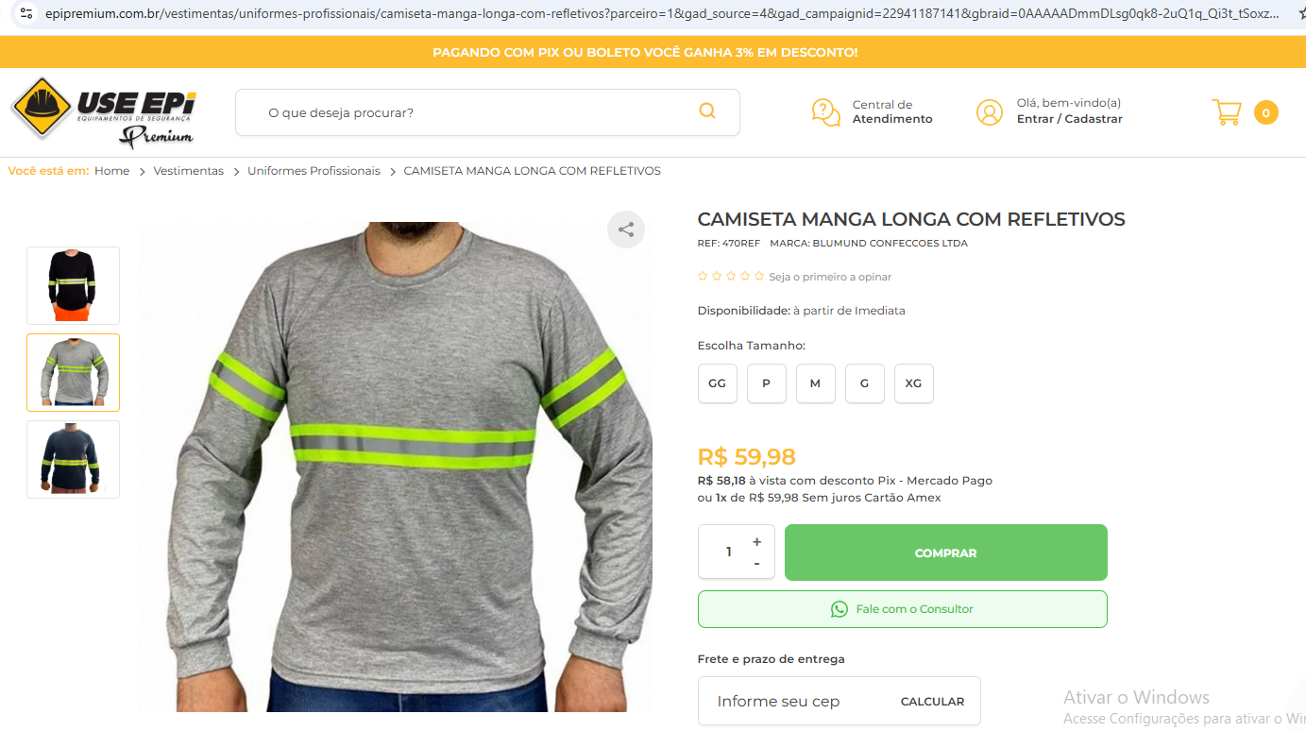

 | Média de Preços- Camiseta
 | Mercado Livre | USE EPI | Amazon
 | R$ 74.99 | R$ 59.98 | R$ 59.00
 | R$ 64.66

Calça

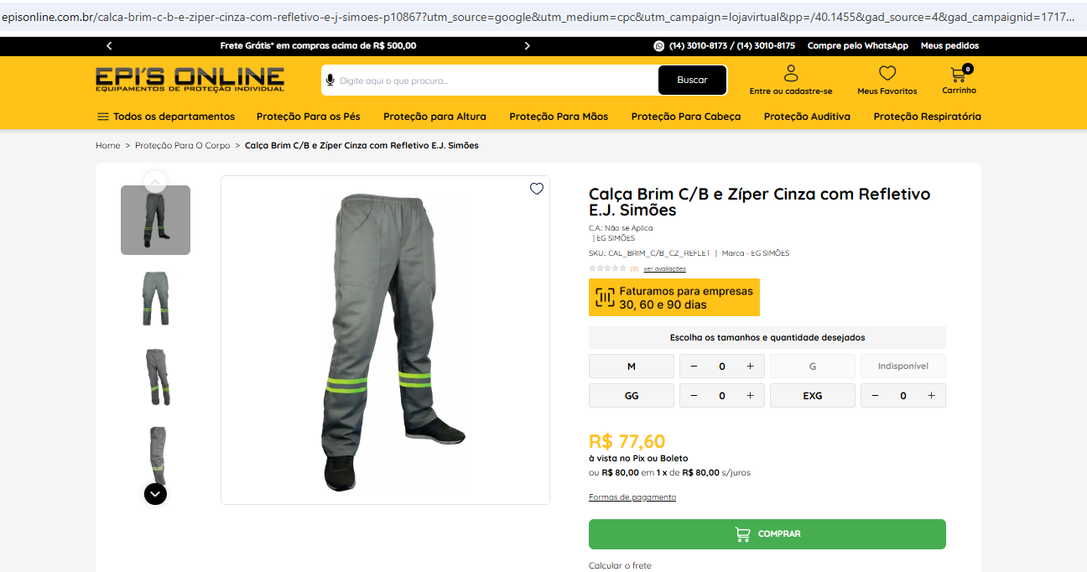

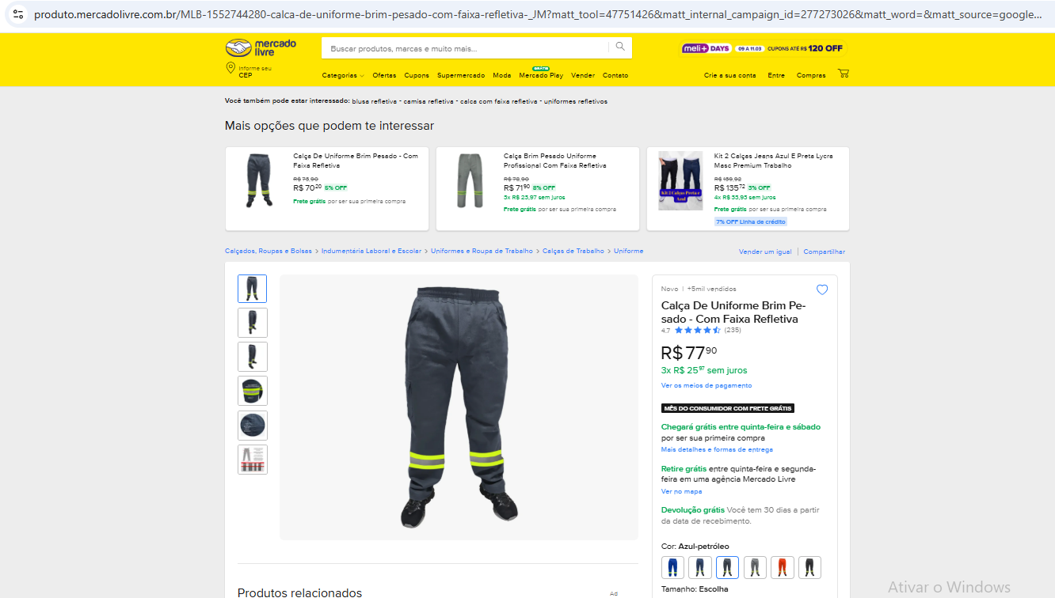

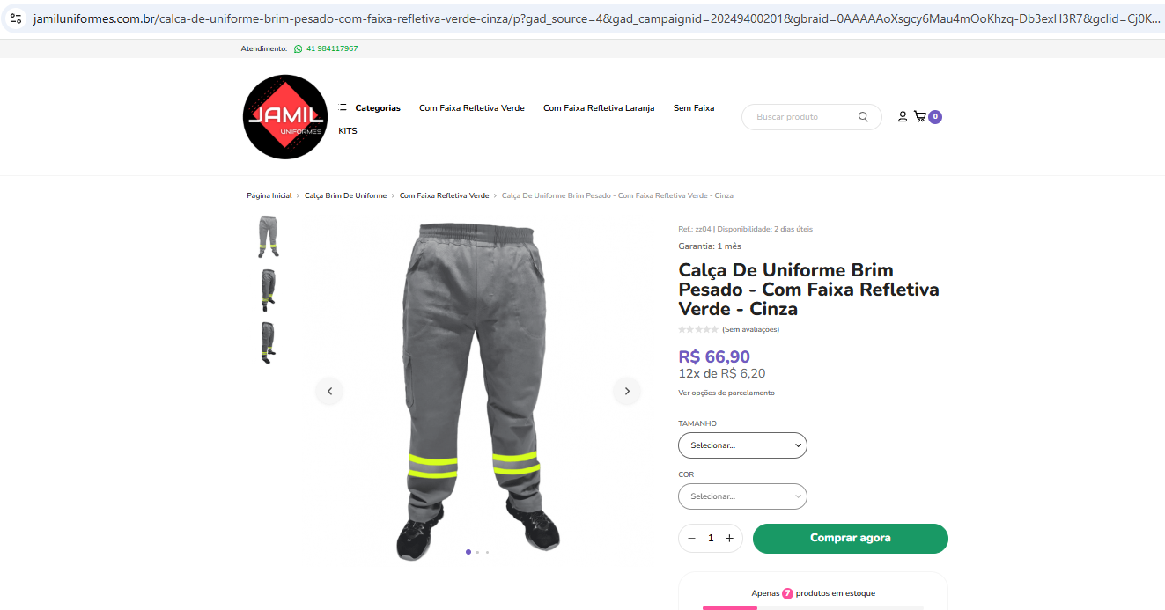

 | Média de Preços- Calça
 | EPI's Online | Mercado Livre | Jamil
 | R$ 77.60 | R$ 77.90 | R$ 66.90
 | R$ 74.13

Boné Árabe
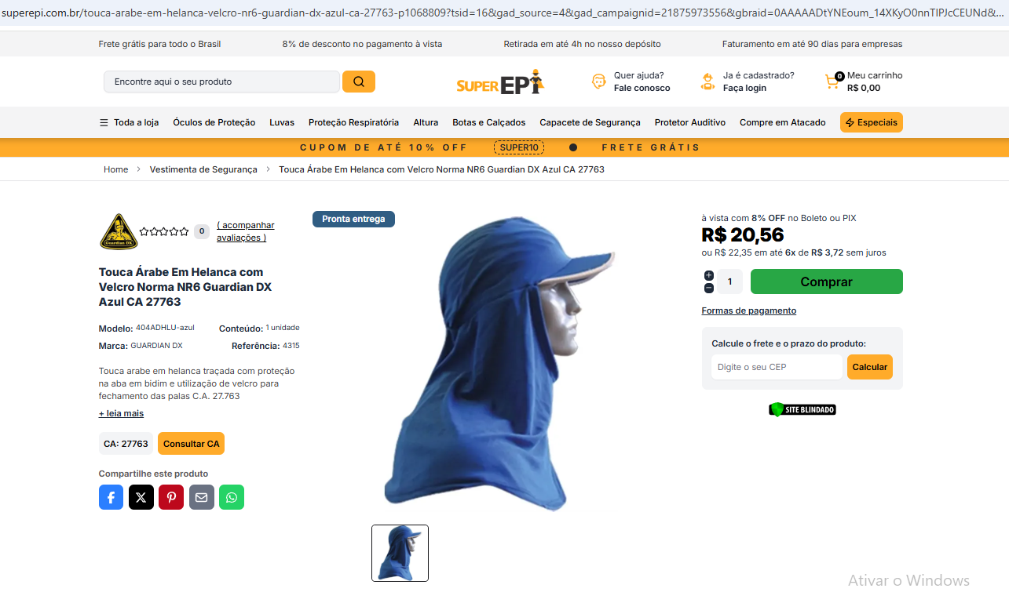

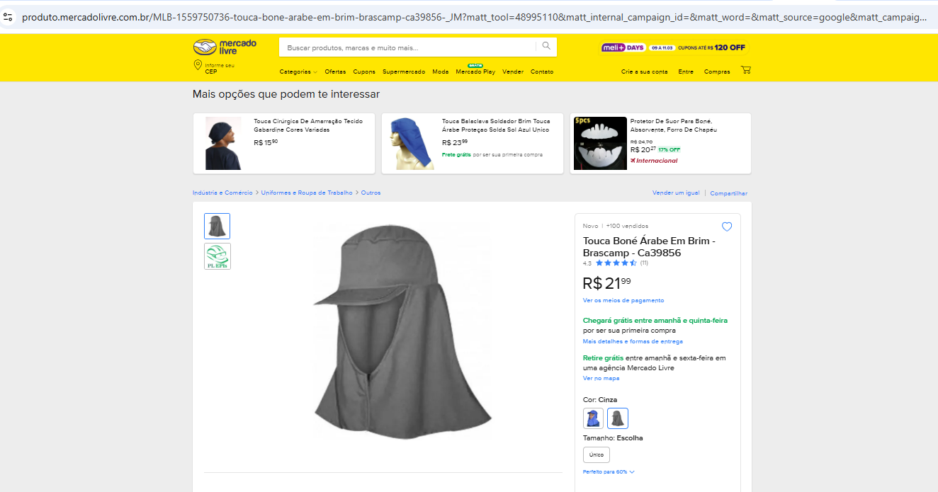

 | Média de Preços- Boné Árabe
 | Super EPI | Mercado Livre | Magalu
 | R$ 20.56 | R$ 21.99 | R$ 14.62
 | R$ 19.06

Calçado
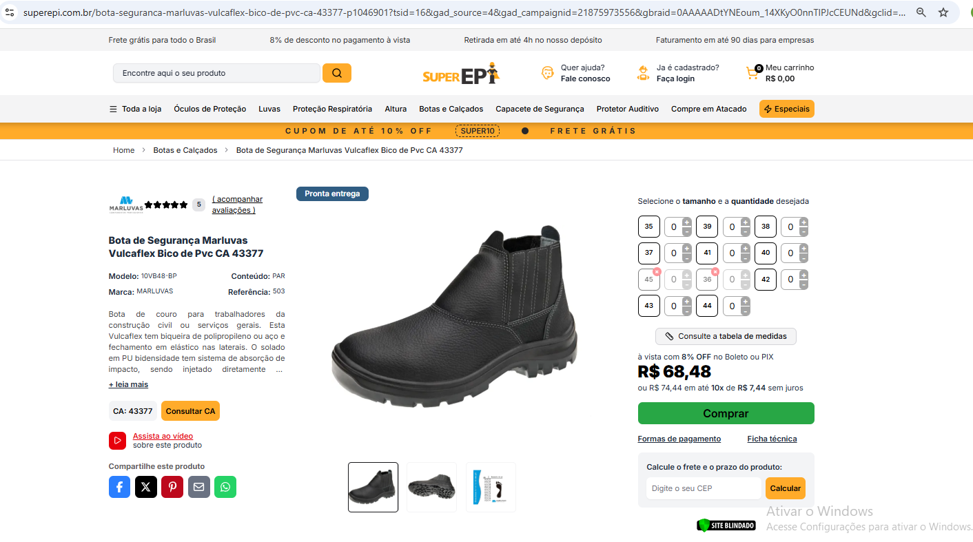

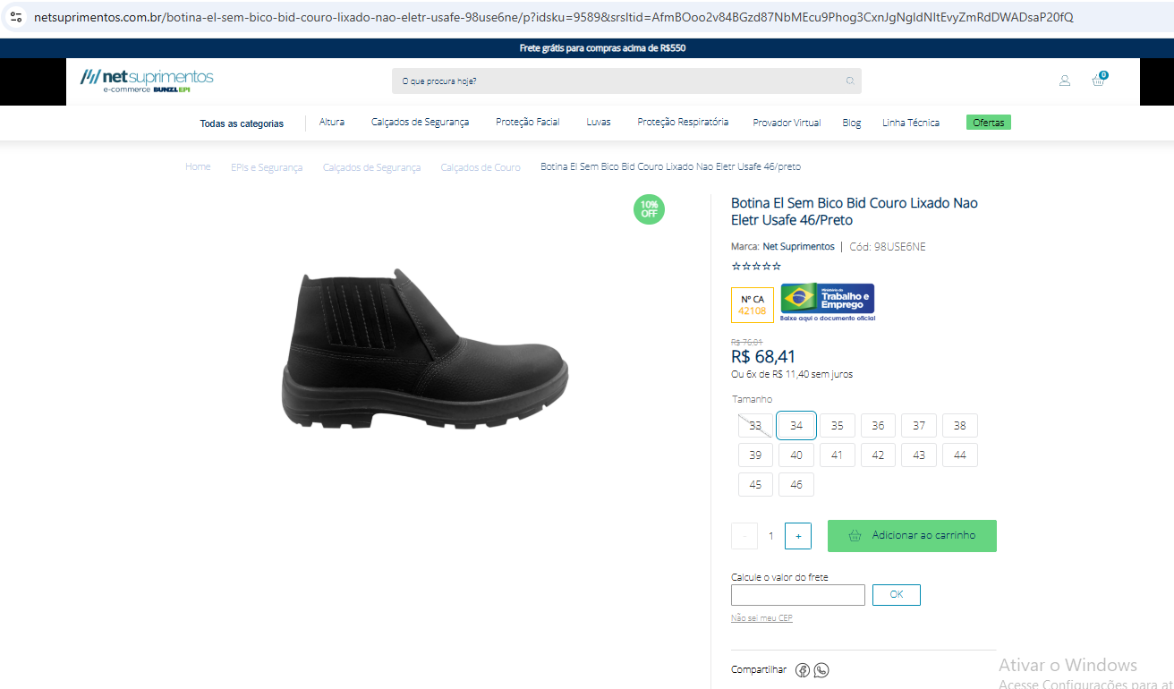

 | Média de Preços - Calçado de Segur.
 | Super EPI | Mercado Livre | Net
 | R$ 68.48 | R$ 54.33 | R$ 68.41
 | R$ 63.74

Capa de chuva

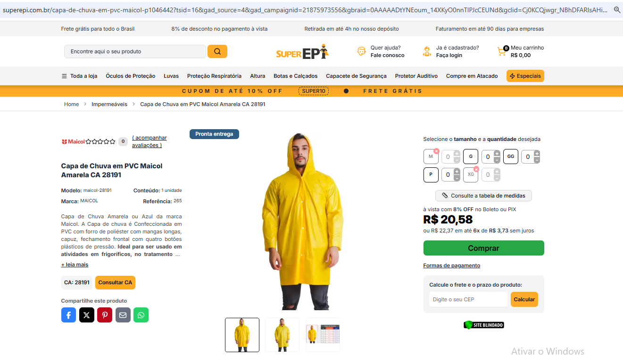

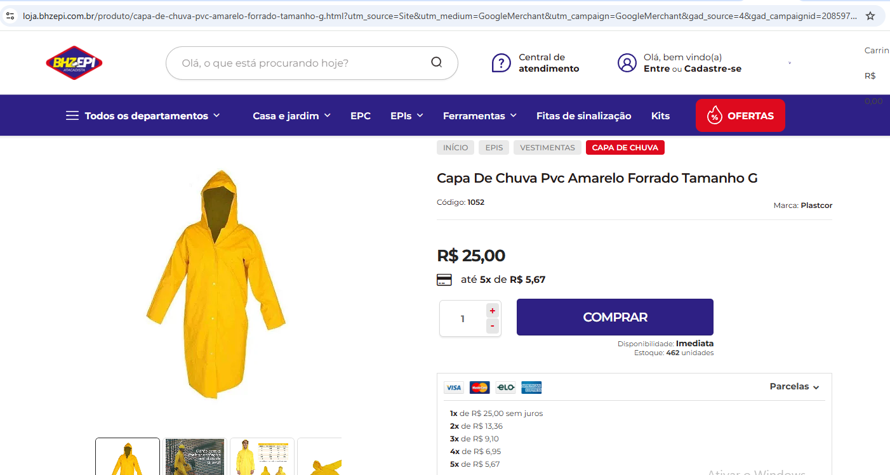

 | Média de Preços - Capa de Chuva
 | Super EPI | Mercado Livre | BHZEPI
 | R$ 20.58 | R$ 29.60 | R$ 25.00
 | R$ 25.06

Luva de proteção

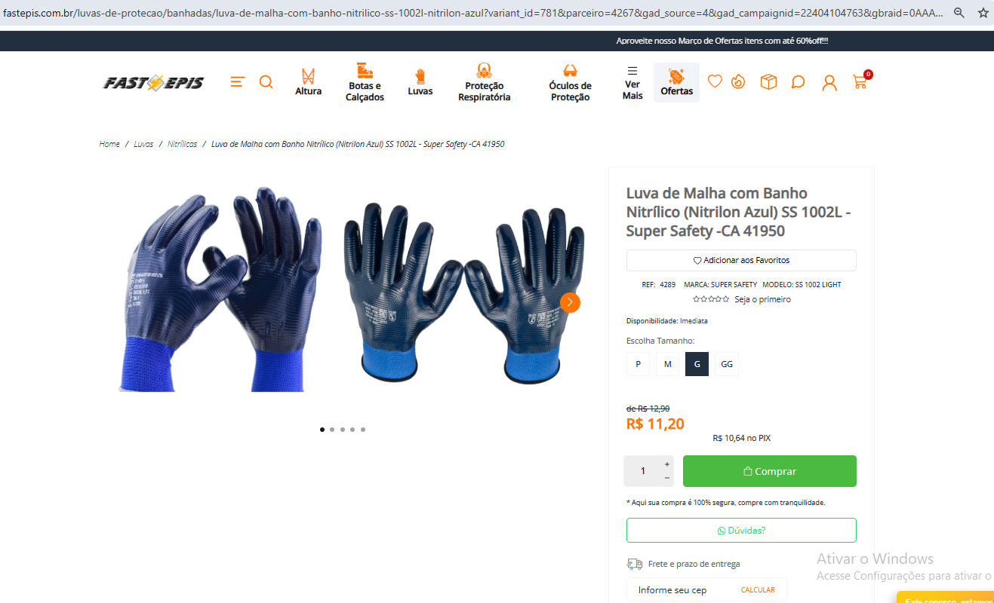

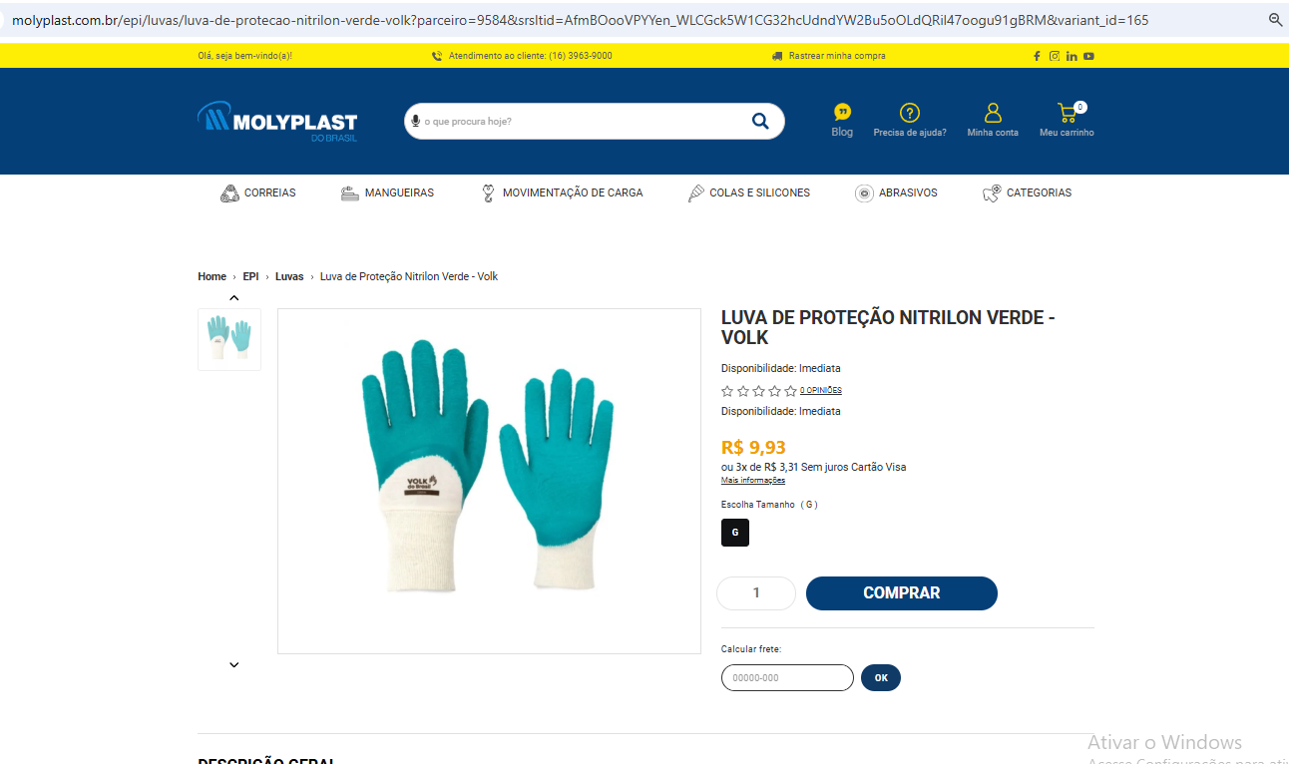

 | Média de Preços - Luva de Nitrilon
 | Ferramac | Fast EPI's | Molyplast
 | R$ 10.26 | R$ 11.20 | R$ 9.93
 | R$ 10.46

Protetor Solar

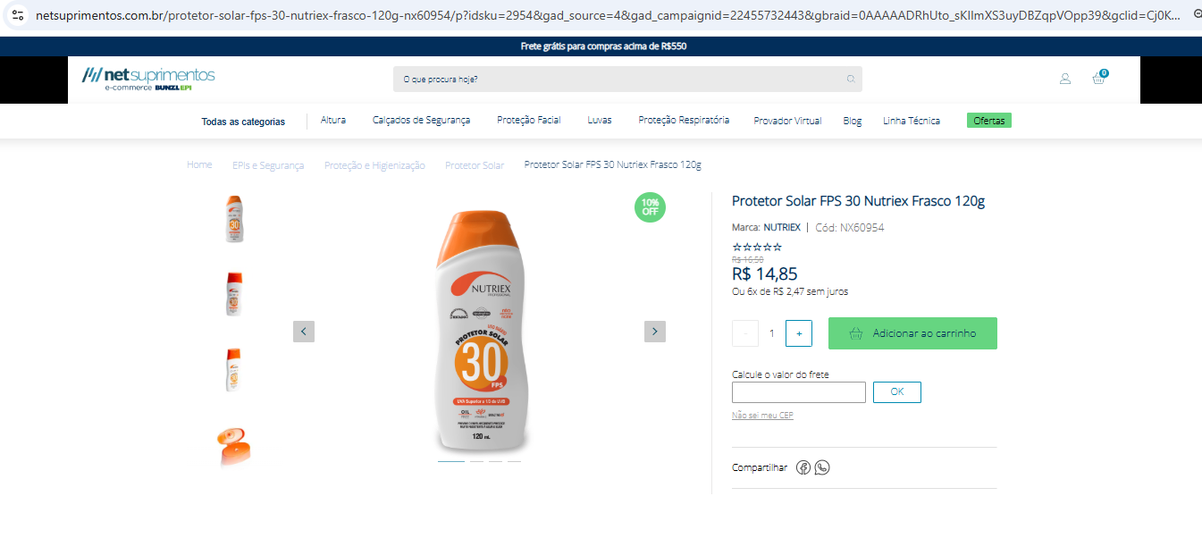

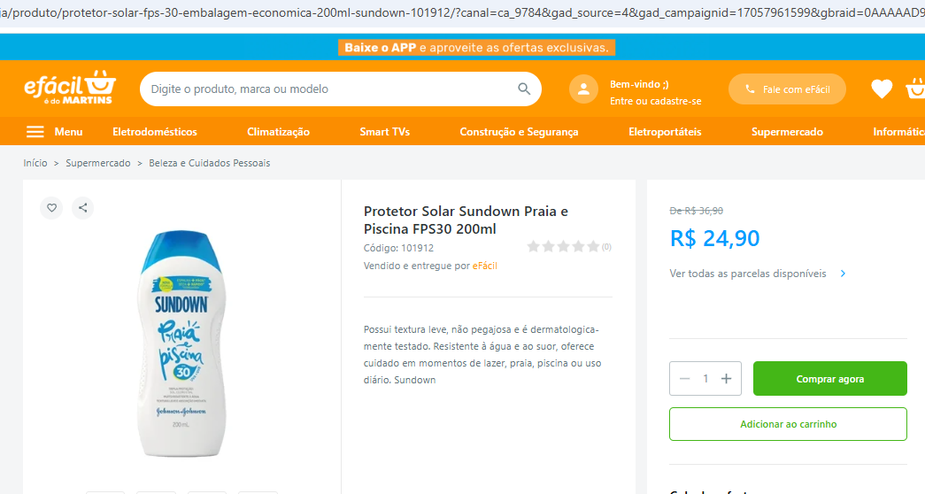

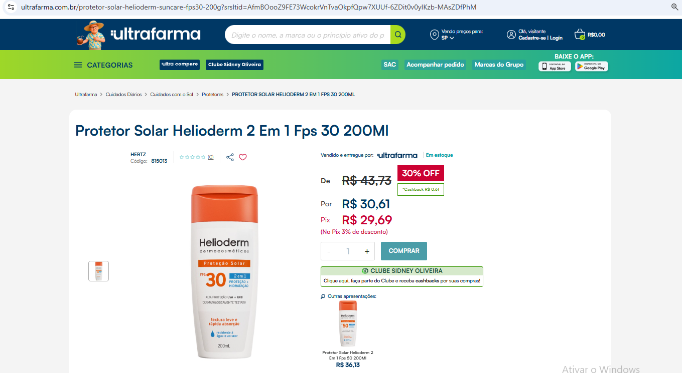

 | Média de Preços - Protetor Solar FPS 30
 | Net | eFácil | UltraFarma
 | R$ 14.85 | R$ 24.90 | R$ 30.61
 | R$ 23.45

COLETA URBANA
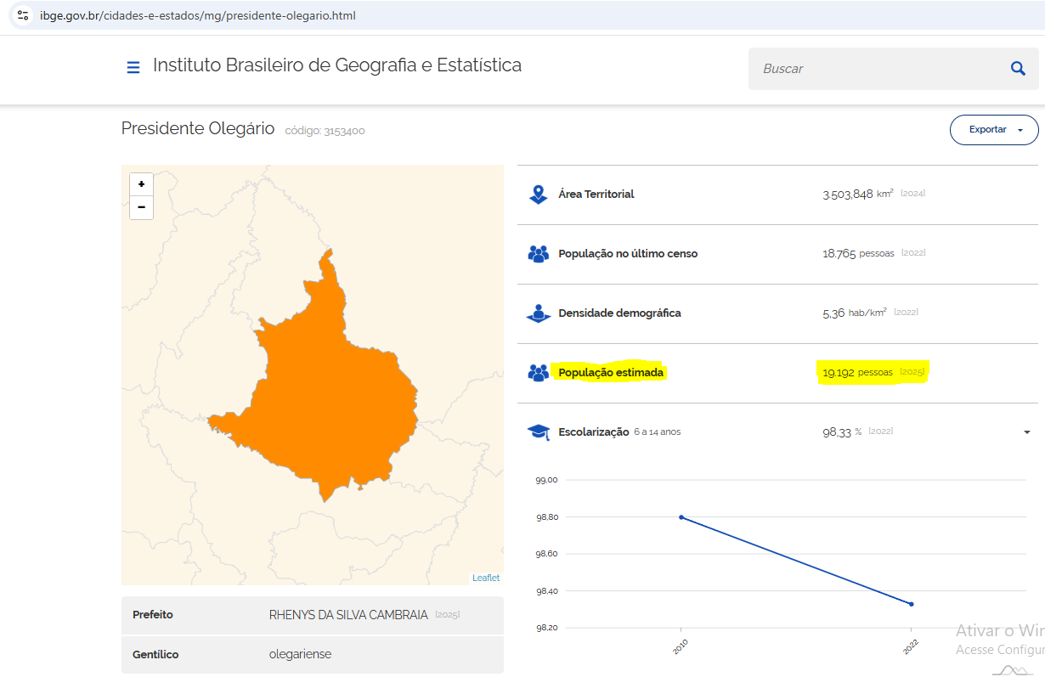
DIMENSIONAMENTO FÍSICO-FINANCEIRO COLETA DE RESÍDUOS SÓLIDOS URBANOS DE PRESIDENTE OLEGÁRIO-MG

DIMENSIONAMENTO- COLETA URBANA
Semanas por mês |  | 4.345
Rota | Setor | Bairros | Dias de Coleta | RSU -Toneladas/rota | Comprimento das rotas (km) | Periodicidade de coleta (dias/semana) | Distância do centro de massa (Garagem) ao setor de coleta - (km) | Distância do setor de coleta à usina de reciclagem (km) | Idas à Usina de reciclagem | Percurso total mensal (km/mês)
1 | Leste A | Centro e Aeroporto | Diário | 1.61 | 17.81 | 6 | 0 | 3.70 | 1 | 657.3
2 | Oeste A | Dona Benta, Andorinhas, Américo Caetano, Mateus Caixeta | Diário | 1.59 | 17.69 | 6 | 1.4 | 2.20 | 1 | 648.9
3 | Leste B | Juca Mendes, Santa Rita, Planalto e Saltador | Diário | 2.35 | 26.00 | 6 | 1.3 | 4.70 | 1 | 990.7
4 | Oeste B | Barro Preto, Aleixo Araújo, Sobradinho, Industrial, Santa Maria, Ibiza, Bela Vista | Diário | 2.07 | 23.00 | 6 | 1.9 | 2.70 | 1 | 839.5
Percurso total mensal (km) |  |  |  |  |  |  |  |  |  | 3136.36
Percurso médio diário (km/dia) |  |  |  |  |  |  |  |  |  | 124.21

CÁLCULOS PARA COMPOSIÇÃO
DADOS TÉCNICOS |  |  | Quant. | Unidade | Observações
População (IBGE-2025) |  |  | 19,192 | habitantes | População estimada (IBGE-2025) - https://www.ibge.gov.br/cidades-e-estados/mg/presidente-olegario.html
População da área urbana = Pop |  |  | 15,281 | habitantes | -
Geração de lixo per capita = i |  |  | 0.50 | kg/hab./dia | PROC-IBR-RSU 001-2017 ---> Índice : 0,45 a 0,70 kg/hab.dia para municípios com menos de 200.000 habitantes - adotado 0,50 kg/hab./dia
Peso diário |  |  | 7640.50 | kg/dia | População de área urbana * Geração de lixo per capita
Peso diário = Qs |  |  | 7.64 | toneladas/dia | Peso diário em k/hab.dia /1000
Peso mensal |  |  | 232.42 | toneladas/mês | Q = (i * Pop * 30,42) / 1000 - PROC-IBR-RSU 001-2017
Percurso estimado diário |  |  | 124.21 | km/dia | Dados da planilha de setorização
Percurso do centro até a usina de reciclagem |  |  | 3.6 | km | Dado retirados através do Maps
Percurso do centro até usina de reciclagem (ida e volta) |  |  | 7.2 | km | Percurso até a usina de reciclagem * 2 (Ida e Volta)
Percurso estimado total |  |  | 3136.4 | km/mês | Dados da planilha de setorização
Volume do caminhão basculante = V |  |  | 14.0 | m³ | -
Densidade dos resíduos soltos = P |  |  | 0.23 | ton/m³ | Peso específico aparente dos resíduos a serem coletados (ton/m³), da ordem de 0,2 a 0,3 ton/m³; - Valor adotado de 0,23 ton/m³ - PROC-IBR-RSU-002-2018
Aproveitamento da caçamba |  |  | 73.0% | % | Adotou-se um aproveitamento próximo de 70%
Aproveitamento da caçamba = IC |  |  | 1 | - | Índice de Compactação, usualmente igual a 3 para compactadores e 1 para caçamba;
Capacidade efetiva do veículo = C |  |  | 2.35 | ton | C = P * IC * V * Aproveitamento da caçamba
Quantidade de viagens por dia = Nv |  |  | 3.25 | Unidade | Nv=Qs/C (Considerar o valor final arredondando para cima para próximo número inteiro)
Quantidade de caminhões calculado = Nf |  |  | 1.17 | Unidade | Nf=(Qs/C*Nv)*Ff (Considerar o valor final arredondando para cima para próximo número inteiro)
Percurso estimado total por caminhão |  |  | 1568.2 | km/mês | Percurso estimado total / quantidade de caminhões

Resumo da Equipe
Caminhões basculantes (diurno e noturno) |  |  | 2.00 | Unidade | Conforme cálculo Nf com arredodamento para o próximo número inteiro
Caminhão reserva |  |  | 1.00 | Unidade | 1 unidade para cada caminhão
Garis coletores |  |  | 6.00 | Unidade | Considerou-se 3 garis coletores para cada camimhão
Reseva de Gari Coletor |  |  | 2.00 | Unidade | Considerou-se 1 unidade reserva para cada equipe de gari coletor
Motoristas |  |  | 2.00 | Unidade | 1 motorista para cada caminhão
Reserva de Motorista |  |  | 1.00 | Unidade | Considerou-se 1 unidades reserva para motorista

Rota | Setor | Bairro | Medidas conforme Mapa |  |  |  | (m) total | (km) total | km/rota
1 | Leste A | Centro | 12250.2928 |  |  |  | 12250.2928 | 12.25 | 17.81
 |  | Aeroporto | 5563.3233 |  |  |  | 5563.3233 | 5.56
2 | Oeste A | Dona Benta | 4262.4273 |  |  |  | 4262.4273 | 4.26 | 17.69
 |  | Bairro Barro Preto | 4594.9161 |  |  |  | 4594.9161 | 4.59
 |  | Andorinhas Andrezina Pinheiro | 1561.5045 |  |  |  | 1561.5045 | 1.56
 |  | Andorinhas | 2660.7975 |  |  |  | 2660.7975 | 2.66
 |  | Mateus Caixeta |  |  | 2301.6272 |  | 2301.6272 | 2.3
 |  | Américo Caetano | 2328.9076 |  |  |  | 2328.9076 | 2.32
3 | Leste B | Juca mendes | 1359.5506 |  |  |  | 1359.5506 | 1.35 | 26.00
 |  | Santa Rita | 4113.1085 |  |  |  | 4113.1085 | 4.11
 |  | Planalto | 9684.7001 |  |  |  | 9684.7001 | 9.68
 |  | Aleixo Araújo Leste | 3638.5445 |  |  |  | 3638.5445 | 3.63
 |  | Saltador | 7620.9093 |  |  |  | 7620.9093 | 7.62
4 | Oeste B | Bairro Bela Vista | 1520.9718 |  | 4858.7814 | 880.6377 | 7260.3909 | 7.26 | 23.00
 |  | Bairro Industrial | 1704.9809 |  |  |  | 1704.9809 | 1.7
 |  | Bairro Santa Maria | 1408.5184 |  |  |  | 1408.5184 | 1.4
 |  | Bairro Ibiza | 9223.8712 |  |  |  | 9223.8712 | 9.22
 |  | Aleixo Araújo Oeste | 1304.1755 |  |  |  | 1304.1755 | 1.3
 |  | Bairro Sobradinho | 2972.2614 |  |  |  | 2972.2614 | 2.97
TOTAL URBANO |  |  |  |  |  |  |  |  | 84.50

CAMINHÃO BASC. URBANO
CÁLCULO DO CUSTO DO CAMINHÃO BASCULANTE URBANO

PROC | ITEM | VARIÁVEL |  | VALOR | UNIDADE | OBSERVAÇÃO
PROC-IBR-RSU 004/2017 Análise do Orçamento da Coleta Domiciliar – custos fixos de veículos e equipamentos | 3.1. Custo de Depreciação do Veículo | Valor de aquisição do veículo e caçamba (VA) = | Caminhão (chassi) | R$ 295,471.00 | R$ | Foi considerada a base de dados da FIPE, considerando a data base do orçamento (tabela de abril de 2026), para a obtenção do custo de aquisição do modelo que a Administração adotou: VW 24-280 E Constel. 6x2 2p (diesel)(E5) -2017 Diesel, em consonância ao que determina o Art. 23 da Lei 14.133/2021.
 |  |  | Caçamba (14m³) | R$ 73,867.75 | R$ | Neste foi considerado 25% do valor do veículo
 |  | Valor residual (VR) = | Caminhão (chassi) | R$ 59,094.20 | R$ | Adotou-se para o cálculo do valor residual o percentual de (20%) dentre o intervalo proposto pelo IBRAOP. (A Unidade Técnica poderá considerar para o valor residual um percentual entre 20 a 35%).
 |  |  | Caçamba (14m³) | R$ 14,773.55 | R$ | Percentual de 20%
 |  | Vida útil (VU) meses = | Caminhão (chassi) | 120 | meses | Adotou-se uma vida útil de 10 anos para o caminhão basculante de 14 m³
 |  |  | Caçamba (14m³) | 120 | meses
 |  | Custo de depreciação mensal (D) = | Caminhão (chassi) | R$ 1,969.81 | R$/mês | Depreciação linear, conforme a fórmula a seguir: D = (VA – VR) / VU
 |  |  | Caçamba (14m³) | R$ 492.45 | R$/mês
 | 3.2. Remuneração de capital | Anos de uso = | caminhão (chassis) | 9 | anos | Tendo em vista que os chassis cotados pela Administração foram modelos do ano 2017 e a data base do orçamento foi de 06/04/2026, considerou-se como valor inicial do bem o valor de aquisição cotado pela FIPE descontado da depreciação de 9 anos de uso. Como a vida útil prevista é de 10 anos, para um equipamento já com 9 ano de uso, deverá ser utilizado o t (tempo restante de vida útil) de 1 anos.
 |  |  | Caçamba (14m³) | 9 | anos
 |  | Valor inicial do bem (V0) = | caminhão (chassis) | R$ 271,833.32 | R$
 |  |  | Caçamba (14m³) | R$ 67,958.33 | R$
 |  | Tempo restante de vida útil (t) = | caminhão (chassis) | 1 | anos
 |  |  | Caçamba (14m³) | 1 | anos
 |  | Investimento médio (Im) = | caminhão (chassis) | R$ 271,833.32 | R$ | Im = [(V0 - VR) * (t + 1) / 2t] + VR
 |  |  | Caçamba (14m³) | R$ 67,958.33 | R$
 |  | Taxa de juros do mercado ao ano (i) = | - | 14.65% | % a.a | Taxa Selic atual: https://www.bcb.gov.br/estabilidadefinanceira/selicdadosdiarios
 |  | Remuneração de capital mensal (Jm) = | caminhão (chassis) | R$ 3,318.63 | R$ | Jm = Im * i / 12
 |  |  | Caçamba (14m³) | R$ 829.66 | R$
 | 3.3. Licenciamento de veículos | Alíquota do IPVA estabelecida na legislação estadual (a) = | caminhão (chassis) | 1.00% | % | Valor IPVA MG: 1% para caminhões, ônibus e micro-ônibus; (https://www.fazenda.mg.gov.br/empresas/impostos/ipva/calculo.html)
 |  | Valor do bem de acordo com a legislação estadual (Vbem) = | caminhão (chassis) | R$ 271,833.32 | R$ | -
 |  | Valor do IPVA (IPVA) = | caminhão (chassis) | R$ 226.53 | R$/mês | IPVA = a * Vbem / 12
 |  | DPVAT = | caminhão (chassis) | R$ - | R$/ano | O Seguro DPVAT não foi cobrado para os exercícios de 2021, 2022, 2023, 2024 e 2026
 |  |  |  | R$ - | R$/mês
 |  | CRVL = | caminhão (chassis) | R$ 35.62 | R$/ano | Taxa de Licenciamento Anual 2026 202https://www.fazenda.mg.gov.br/empresas/taxas/taxa_licenciamento/
 |  |  |  | R$ 2.97 | R$/mês
 |  | Seguro contra terceiros = | caminhão (chassis) | R$ 5,909.42 | R$/ano | 2%
 |  |  |  | R$ 492.45 | R$/mês
 |  | Licenciamento do veículo = |  | R$ 721.95 | R$/mês | Licenciamento de veículos = IPVA + DPVAT + CRVL + Seguro contra terceiros
 | Custos fixos com veículo do serviço de coleta de RSD (CFE) = |  |  | R$ 7,332.50 | R$/mês | CFE = D + Jm + Licenciamento de veículos
PROC-IBR-RSU 005/2017 - Análise do Orçamento da Coleta Domiciliar – custos variáveis de veículos e equipamentos | 3.1. Combustível | Consumo Médio (CM)= | Caminhão (Rota de Coleta) | 0.5 | L/km | Para verificação do consumo médio do caminhão, deve-se observar o tipo do caminhão (toco e trucado) e as características das rotas de coleta, como declividades, condições do asfalto, velocidade do caminhão entre outros fatores considerados no dimensionamento que podem impactar diretamente no consumo médio. Considera-se aceitável a faixa de consumo médio entre 0,3 a 0,5L/km, tendo sido adotado para este preço paradigma o valor mais conservador do intervalo.
 |  |  | Caminhão (Rota de trajeto à Usina de Reciclagem e ao Centro de Massa) |  | L/km | Como a Usina de Reciclagem encontra-se muito das rotas de coleta, adotou-se, de forma conservadora, toda a extensão percorrida como dentro da rota de coleta (condição em que o consumo de combustível é maior).
 |  | Preço do combustível (PO) = | diesel | R$ 7.01 | R$/L | O preço do combustível pode ser consultado no site da Agência Nacional de Petróleo – ANP, que possibilita a busca por Estado e por municípios. O valor adotado no orçamento de referência foi referente à média Minas Gerais/Belo Horizonte em abril. Adotou-se para o cálculo paradigma o valor do custo no período atual (29/03 a 04/04/2026).
 |  | Custo com combustível por km (CCB) = | Caminhão (Rota de Coleta) | R$ 3.51 | R$/km | CCB = CM * PO Onde: CM - Consumo médio; PO - Preço do combustível
 |  |  | Caminhão (Rota de trajeto à Usina de Reciclagem e ao Centro de Massa) |  | R$/km
 |  | Distância percorrida no mês (DP) = | Caminhão (Rota de Coleta) | 1568.18 | km/mês | A distância percorrida mensalmente foi obtida a partir do somátório de rotas que cada caminhão irá realizar, conforme mapa do município. Como será 2 caminhões dividiu-se as distâncias totais por 2, já que cada caminhão fará a metade de toda a rota de coleta
 |  |  | Caminhão (Rota de trajeto à Usina de Reciclagem e ao Centro de Massa) |  | km/mês
 |  | Custo com combustível mensal (CCM) = | Caminhão (Rota de Coleta) | R$ 5,496.47 | R$/km | CCM = CCB * DP
 |  |  | Caminhão (Rota de trajeto à Usina de Reciclagem e ao Centro de Massa) | R$ - | R$/km
 | 3.2. Óleos, filtros e lubrificantes | Custos com lubrificação (CL) = | caminhão (chassis) | R$ 549.65 | R$/km | CL = CCM * 0,10
 | 3.3. Pneus e recauchutagem | Preço do pneu novo (P) = | caminhão (chassis) | R$ 2,374.39 | R$ | O preço dos pneus foi obtido por meio de pesquisa de preços na internet. (Pneu sem câmara)
 |  | Preço da câmara nova (C) = | caminhão (chassis) | R$ 0.00 | R$
 |  | Preço do protetor novo (PP) = | caminhão (chassis) | R$ 0.00 | R$
 |  | Número total de pneus do veículo e do equipamento (NP) = | caminhão (chassis) | 10 | unid. | O número de pneus em caminhões “toco” e “truck” são respectivamente 6 e 10.
 |  | Preço da recauchutagem (R) = | caminhão (chassis) | R$ 850.00 | R$ | Para os custos de recauchutagens, foram consultados sites de prestadores de serviços especializadas. A Resolução 158/2004 do Conselho Nacional de Trânsito (Contran) proíbe o uso de pneus reformados em veículos automotores de duas ou três rodas.
 |  | Vida útil do pneu novo (VUN) = | caminhão (chassis) | 30000 | Km | Como parâmetro de auditoria desses contratos, utiliza-se atualmente um ciclo completo de 50.000 Km sendo 30.000 Km a vida útil de um jogo de pneus novos (VUN) e 20.000 Km a vida útil de um jogo de pneus recauchutados (VUR). A Resolução 158/2004 do Conselho Nacional de Trânsito (Contran) proíbe o uso de pneus reformados em veículos automotores de duas ou três rodas.
 |  | Vida útil do pneu com recauchutagem (VUR) = | caminhão (chassis) | 20000 | Km
 |  | Preço de pneus e recauchutagem por quilômetro rodado (CR) = | caminhão (chassis) | R$ 0.73 | R$/Km | CR = {[1,2 * (P + C + PP) * NP] + (R * NP)} / (VUN + VUR)
 |  | Quilometragem rodada no mês (QRM) = | caminhão (chassis) | 1568.18 | Km/mês | -
 |  | Preço mensal de pneus e recauchutagem (CPR) = | caminhão (chassis) | R$ 1,144.77 | R$/mês | CPR = QRM * CR
 | 3.4. Manutenção | Valor de aquisição do veículo novo com equipamento de carga e sem pneu (VA) = | caminhão (chassis) | R$ 355,092.41 | R$ | O valor do caminhão (chassi + caçamba) foi obtido a partir da cotação da Tabela FIPE e do indicado no PROC-IBR-RSU 004/2017 – Análise de Orçamento do Serviço de Coleta de RSD - Custos Fixos de Veículos e Equipamentos. Foi descontado o valor dos pneus para o cálculo da manutenção, já que seu reparo está previsto no item 3.3 - Pneus e recauchutagem.
 |  | Coeficiente de manutenção (k) = | caminhão (chassis) | 0.9 | - | Para definição do coeficiente de manutenção (k), a Unidade Técnica utilizou os coeficientes de manutenção de equipamentos utilizados pelo Sicro (Sistemas de Custos Rodoviários – DNIT).
 |  | Custo com manutenção (M) = | caminhão (chassis) | R$ 2,663.19 | R$/mês | Caso a Unidade Técnica não consiga obter as séries históricas de custos de manutenção com os veículos e equipamentos de coleta de RSD, descritos no item acima, deverá ser utilizada a seguinte fórmula: M = (VA * k) / VU. A Unidade Técnica deverá se atentar que, para esse item, poderá ser utilizado o fator de redução proporcional ao tempo de utilização no caso de veículos sem dedicação exclusiva. Essa situação poderá acontecer, em especial, em municípios de pequeno porte e próximos entre si. No caso concreto, houve a previsão de aproveitamento dos caminhões em dois turnos, então não se aplica.
 | Custos variáveis com o veículo do serviço de coleta de RSD (CVE) = |  |  | R$ 9,854.08 | R$/mês | CVE = CCM + CL + CPR + M
CUSTO TOTAL COM EQUIPAMENTO E VEÍCULOS |  |  |  | R$ 18,905.23 | R$/mês | Custo total = (CFE + CVE) *(1+10% reserva técnica)
 |  |  |  | R$ 12.06 | R$/Km | Custo total = (CFE + CVE)/QRM

COTAÇÕES E PREÇOS DE REFERÊNCIA

 | VEÍCULO: | https://veiculos.fipe.org.br/
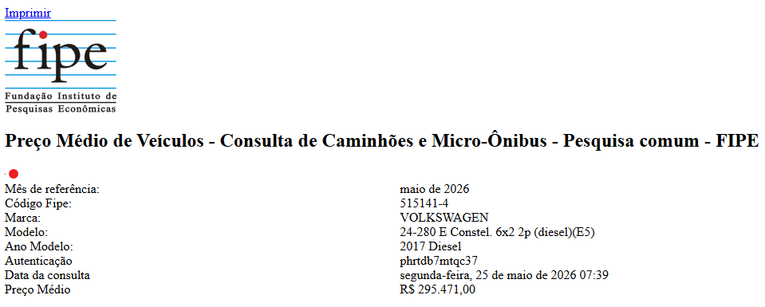

COTAÇÕES DE PNEUS:
https://www.bellenzier.com.br/pneu-275-80r22-5-tr-01-149-146m-tl-aro-22-5.html?srsltid=AfmBOoqR6-CpGME6Rs5V0ubKLmrRnVyKBhDPtgTcVlqJ-0Kfo_fMOpBTRis

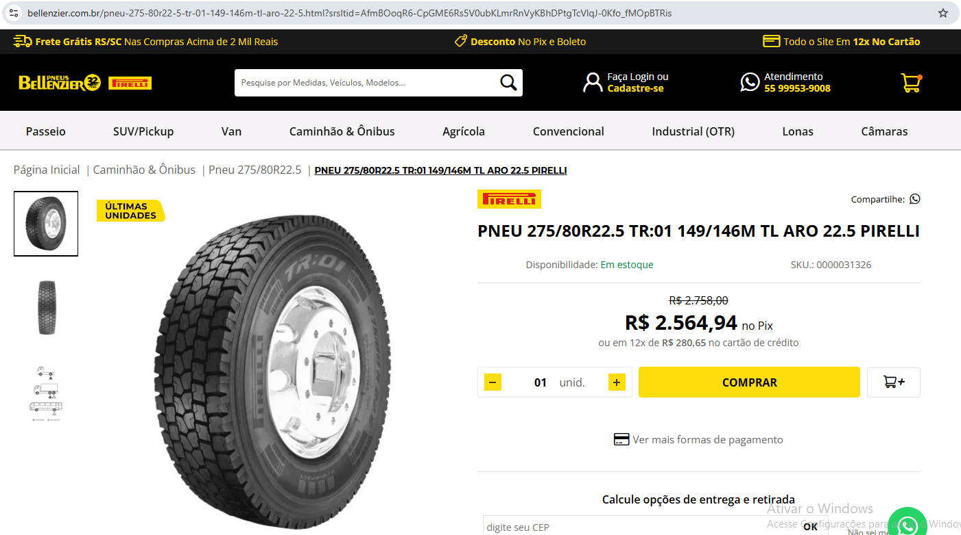

https://www.pneustore.com.br/pneu-kumho-aro-22-5-krd55-275-80r22-5-149-146l-16-lonas-16010020

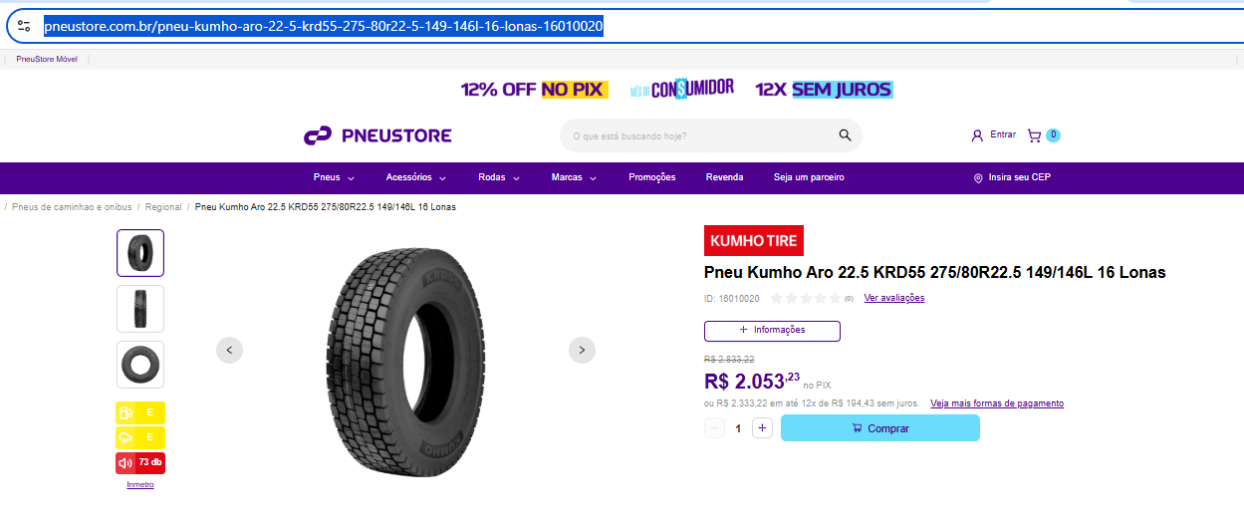

https://cargapesadapneus.com.br/produtos/pneu-275-80r22-5-liso-goodyear-kmax-extreme/?srsltid=AfmBOooTxFVa6nwgGGEVXJJi87Vb-jos9MJyll1oSNea4Yo0-NdXTMKDUL0

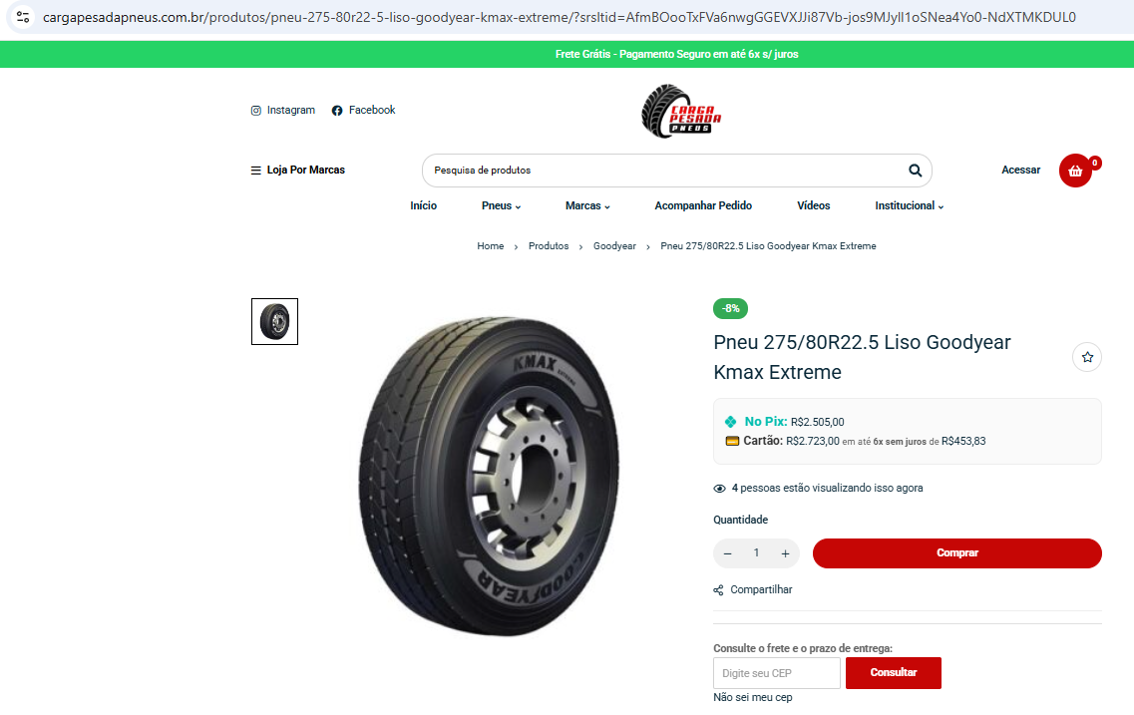

 |  | Média de Preços- Pneus
 |  | Bellenzier | PneuStore | Carga Pesada
 |  | R$ 2,564.94 | R$ 2,053.23 | R$ 2,505.00
 |  | R$ 2,374.39

VEÍCULO UTILITÁRIO - PICKUP
CÁLCULO DO CUSTO DO VEÍCULO DE APOIO

PROC | ITEM | VARIÁVEL |  | VALOR | UNIDADE | OBSERVAÇÃO
PROC-IBR-RSU 004/2017 Análise do Orçamento da Coleta Domiciliar – custos fixos de veículos e equipamentos | 3.1. Custo de Depreciação do Veículo | Valor de aquisição do veículo (VA) = | Pickup | R$ 69,361.00 | R$ | Foi considerada a base de dados da FIPE, considerando a data base do orçamento (tabela de abril de 2026), para a obtenção do custo de aquisição do modelo que a Administração adotou: Strada Endurance 1.4 Flex 8V CS Plus (2022), em consonância ao que determina o Art. 23 da Lei 14.133/2021.
 |  | Valor residual (VR) = | Pickup | R$ 24,276.35 | R$ | Adotou-se para o cálculo do valor residual o percentual de (35%) dentre o intervalo proposto pelo IBRAOP. (A Unidade Técnica poderá considerar para o valor residual um percentual entre 20 a 35%).
 |  | Vida útil (VU) meses = | Pickup | 60 | meses | Adotou-se uma vida útil de 5 anos para o caminhão basculante de 14 m³
 |  | Custo de depreciação mensal (D) = | Pickup | R$ 751.41 | R$/mês | Depreciação linear, conforme a fórmula a seguir: D = (VA – VR) / VU
 | 3.2. Remuneração de capital | Anos de uso = | Pickup | 4 | anos | Tendo em vista que o modelo cotado pela Administração foi do ano 2022 e a data base do orçamento foi de 08/04/2026, considerou-se como valor inicial do bem o valor de aquisição cotado pela FIPE descontado da depreciação de 4 anos de uso. Como a vida útil prevista é de 5 anos, para um equipamento já com 4 ano de uso, deverá ser utilizado o t (tempo restante de vida útil) de 1 anos.
 |  | Valor inicial do bem (V0) = | Pickup | R$ 60,344.07 | R$
 |  | Tempo restante de vida útil (t) = | Pickup | 1 | anos
 |  | Investimento médio (Im) = | Pickup | R$ 60,344.07 | R$ | Im = [(V0 - VR) * (t + 1) / 2t] + VR
 |  | Taxa de juros do mercado ao ano (i) = | - | 14.65% | % a.a | Taxa Selic atual: https://www.bcb.gov.br/estabilidadefinanceira/selicdadosdiarios
 |  | Remuneração de capital mensal (Jm) = | Pickup | R$ 736.70 | R$ | Jm = Im * i / 12
 | 3.3. Licenciamento de veículos | Alíquota do IPVA estabelecida na legislação estadual (a) = | Pickup | 4.00% | % | Valor IPVA MG: 4% Automóveis, veículos de uso misto e utilitários, caminhonetes cabine estendida e dupla.; (https://www.fazenda.mg.gov.br/empresas/impostos/ipva/calculo.html)
 |  | Valor do bem de acordo com a legislação estadual (Vbem) = | Pickup | R$ 60,344.07 | R$ | -
 |  | Valor do IPVA (IPVA) = | Pickup | R$ 201.15 | R$/mês | IPVA = a * Vbem / 12
 |  | DPVAT = | Pickup | R$ - | R$/ano | O Seguro DPVAT não foi cobrado para os exercícios de 2021, 2022, 2023, 2024 e 2026
 |  |  |  | R$ - | R$/mês
 |  | CRVL = | Pickup | R$ 35.62 | R$/ano | Taxa de Licenciamento Anual 2026 202https://www.fazenda.mg.gov.br/empresas/taxas/taxa_licenciamento/
 |  |  |  | R$ 2.97 | R$/mês
 |  | Seguro contra terceiros = | Pickup | R$ 3,121.25 | R$/ano | Valor de 4,5% sobre o valor da tabela FIPE, conforme cotação realizada pelo site https://meuseguromaisbarato.com.br/seguro-de-carro/marca/fiat/strada/2021/strada-endurance-1-4-flex-8v-cs-plus
 |  |  |  | R$ 260.10 | R$/mês
 |  | Licenciamento do veículo = |  | R$ 464.22 | R$/mês | Licenciamento de veículos = IPVA + DPVAT + CRVL + Seguro contra terceiros
 | Custos fixos com veículo de apoio (CFE) = |  |  | R$ 1,952.33 | R$/mês | CFE = D + Jm + Licenciamento de veículos
PROC-IBR-RSU 005/2017 - Análise do Orçamento da Coleta Domiciliar – custos variáveis de veículos e equipamentos | 3.1. Combustível | Consumo Médio (CM)= | Pickup (Rota de Gerenciamento) | 0.10 | L/km | Adotou-se um consumo de médio de 0,1 L/Km
 |  | Preço do combustível (PO) = | Gasolina | R$ 6.44 | R$/L | O preço do combustível pode ser consultado no site da Agência Nacional de Petróleo – ANP, que possibilita a busca por Estado e por municípios. O valor adotado no orçamento de referência foi referente à média Minas Gerais/Belo Horizonte em abril. Adotou-se para o cálculo paradigma o valor do custo no período atual (29/03 a 04/04/2026).
 |  | Custo com combustível por km (CCB) = | Pickup (Rota de Gerenciamento) | R$ 0.64 | R$/km | CCB = CM * PO Onde: CM - Consumo médio; PO - Preço do combustível
 |  | Distância percorrida no mês (DP) = | Pickup (Rota de Gerenciamento) | 1040.00 | km/mês | Considerou-se uma distancia média de 40 Km percorridos diariamente * 26 dias de trabalho
 |  | Custo com combustível mensal (CCM) = | Pickup (Rota de Gerenciamento) | R$ 669.76 | R$/km | CCM = CCB * DP
 | 3.2. Óleos, filtros e lubrificantes | Custos com lubrificação (CL) = | Pickup | R$ 66.98 | R$/km | CL = CCM * 0,10
 | 3.3. Pneus e recauchutagem | Preço do pneu novo (P) = | Pickup | R$ 384.90 | R$ | O preço dos pneus, foi obtido por meio de pesquisa de preços na internet.
 |  | Número total de pneus do veículo e do equipamento (NP) = | Pickup | 4 | unid. | O número de pneus para pickup é 4 unidades
 |  | Vida útil do pneu novo (VUN) = | Pickup | 30000 | Km | Como parâmetro de auditoria desses contratos, utiliza-se atualmente um ciclo completo de 50.000 Km sendo 30.000 Km a vida útil de um jogo de pneus novos (VUN) e 20.000 Km a vida útil de um jogo de pneus recauchutados (VUR). Não foi considerado a recauchutagem nesta composição
 |  | Preço de pneus e por quilômetro rodado (CR) = | Pickup | R$ 0.06 | R$/Km | CR = {[1,2 * (P ) * NP]} / (VUN)
 |  | Quilometragem rodada no mês (QRM) = | Pickup | 1040.00 | Km/mês | -
 |  | Preço mensal de pneus (CP) = | Pickup | R$ 62.40 | R$/mês | CP = QRM * CR
 | 3.4. Manutenção | Valor de aquisição do veículo novo e sem pneu (VA) = | Pickup | R$ 67,821.40 | R$ | O valor do caminhão (chassi + caçamba) foi obtido a partir da cotação da Tabela FIPE e do indicado no PROC-IBR-RSU 004/2017 – Análise de Orçamento do Serviço de Coleta de RSD - Custos Fixos de Veículos e Equipamentos. Foi descontado o valor dos pneus para o cálculo da manutenção, já que seu reparo está previsto no item 3.3 - Pneus e recauchutagem.
 |  | Coeficiente de manutenção (k) = | Pickup | 0.9 | - | Para definição do coeficiente de manutenção (k), a Unidade Técnica utilizou os coeficientes de manutenção de equipamentos utilizados pelo Sicro (Sistemas de Custos Rodoviários – DNIT).
 |  | Custo com manutenção (M) = | Pickup | R$ 1,017.32 | R$/mês | Caso a Unidade Técnica não consiga obter as séries históricas de custos de manutenção com os veículos e equipamentos de coleta de RSD, descritos no item acima, deverá ser utilizada a seguinte fórmula: M = (VA * k) / VU. A Unidade Técnica deverá se atentar que, para esse item, poderá ser utilizado o fator de redução proporcional ao tempo de utilização no caso de veículos sem dedicação exclusiva. Essa situação poderá acontecer, em especial, em municípios de pequeno porte e próximos entre si. No caso concreto, houve a previsão de aproveitamento dos caminhões em dois turnos, então não se aplica.
 | Custos variáveis com o veículo de apoio (CVE) = |  |  | R$ 1,816.46 | R$/mês | CVE = CCM + CL + CPR + M
CUSTO TOTAL COM O VEÍCULO DE APOIO |  |  |  | R$ 3,768.79 | R$/mês | Custo total = (CFE + CVE)
 |  |  |  | R$ 3.62 | R$/Km | Custo total = (CFE + CVE)/QRM

COTAÇÕES E PREÇOS DE REFERÊNCIA
Veículo | https://veiculos.fipe.org.br/
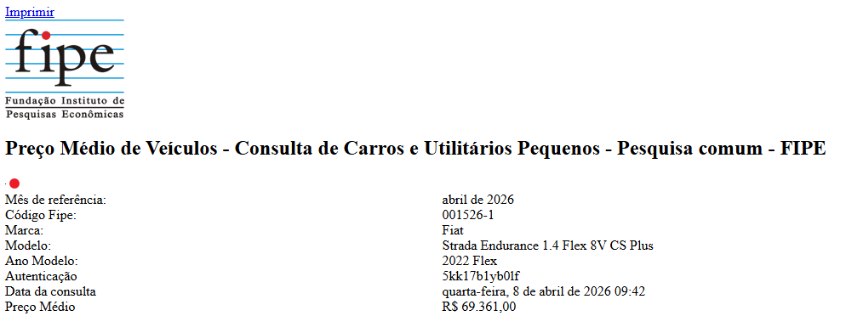

Seguro contra terceiros

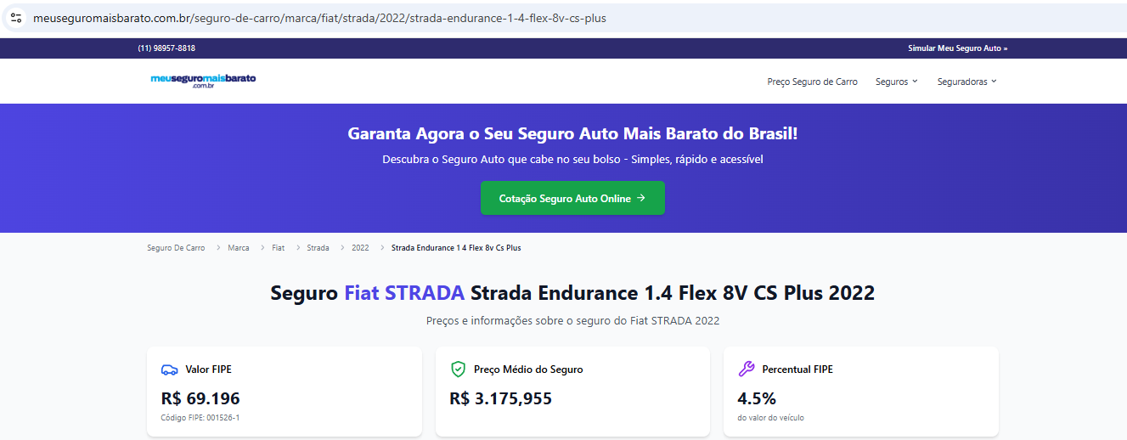

Pneus | https://www.pneufree.com.br/pneu/pneu-195-65r15-91h-powercontact-2-continental

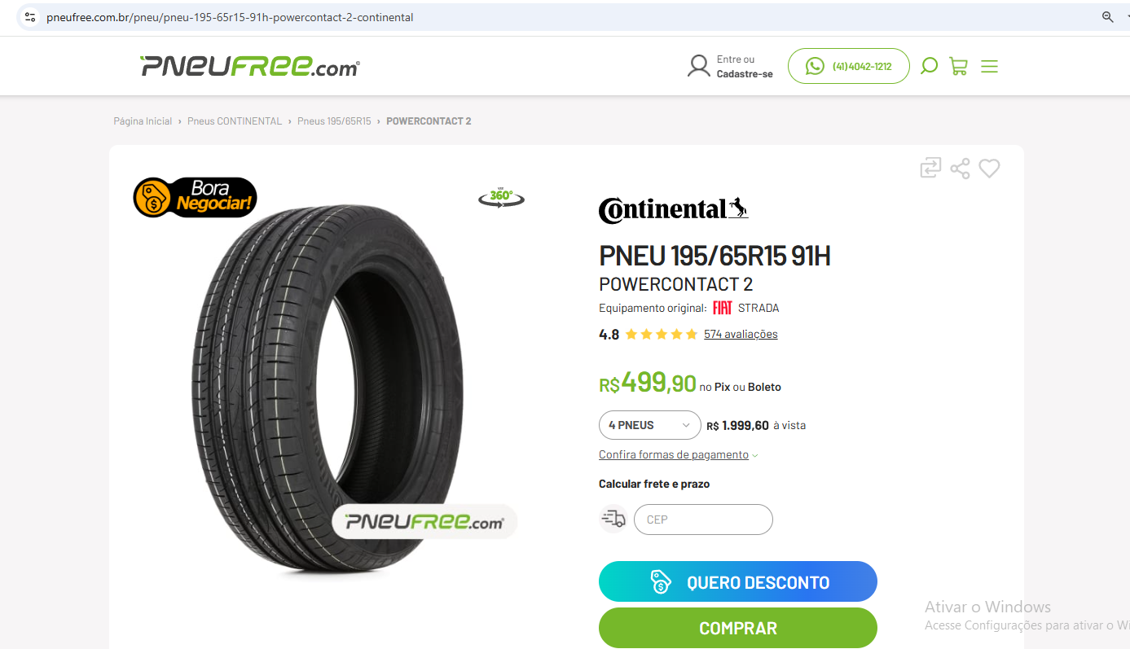

https://www.acheipneus.com.br/pneu-195-65r15-firestone-f600-91h-p994760

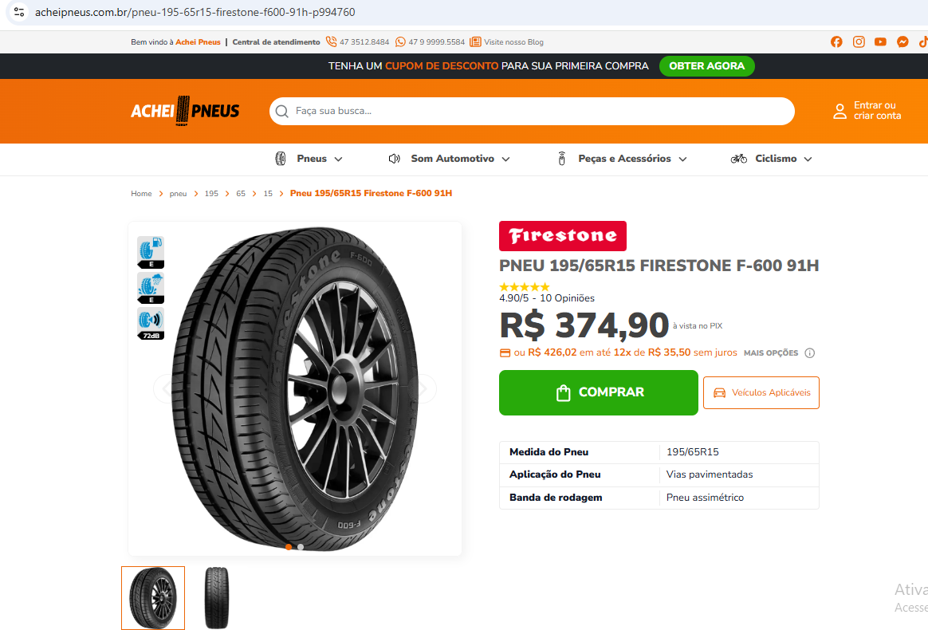

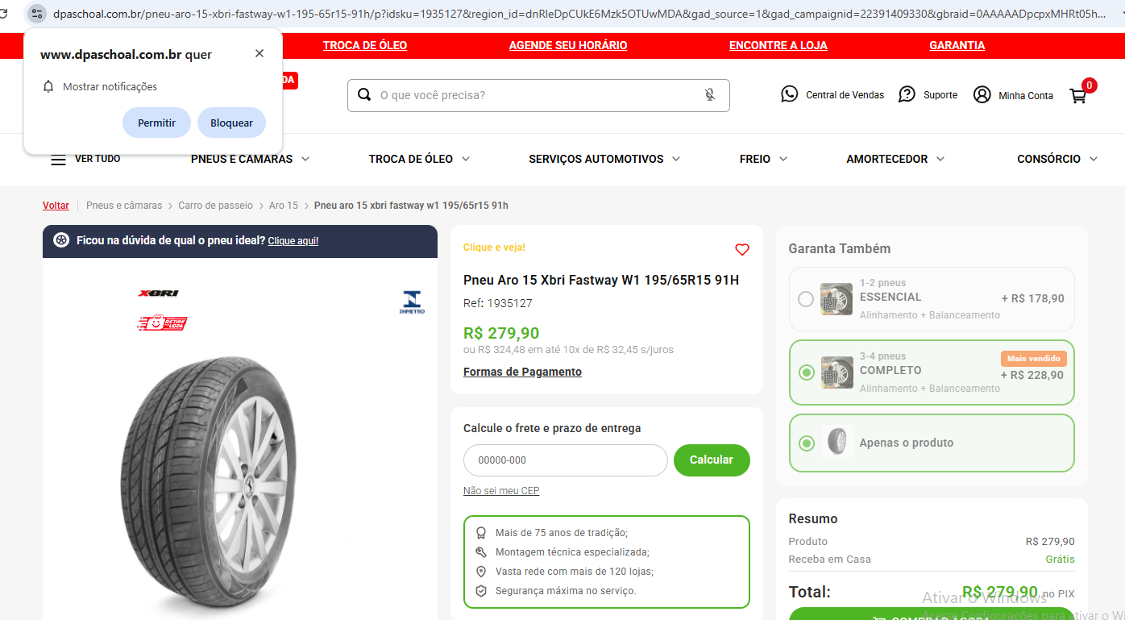
https://www.dpaschoal.com.br/pneu-aro-15-xbri-fastway-w1-195-65r15-91h/p?idsku=1935127&region_id=dnRleDpCUkE6Mzk5OTUwMDA&gad_source=1&gad_campaignid=22391409330&gbraid=0AAAAADpcpxMHRt05hqrpx-0058CFYGQKV&gclid=CjwKCAjw-dfOBhAjEiwAq0RwIwN-0Y9rYYanBy7HhUdE_yjcHF28JY04TQX9y4IDQ1_X1xl1RpvgXhoCqcUQAvD_BwE

 |  | Preço Médio - Pneu 195/65 R15 91H
 |  | Pneu Free | Achei Pneus | DPaschoal
 |  | R$ 499.90 | R$ 374.90 | R$ 279.90
 |  | R$ 384.90

ADM. LOCAL
ADMINISTRAÇÃO LOCAL -RSU
OBRA: COLETA DE RESÍDUOS SÓLIDOS DOMICILIARES |  |  | Ref: | Mar-26
LOCAL: PRESIDENTE OLEGÁRIO-MG |  |  | BDI: | 24.84%

INSTALAÇÃO ADMINISTRATIVA
Descrição | Qtde | Custo unitário | Preço Unitário Mensal c/BDI | Preço Total c/BDI
Água (Cálculo pelo consumo, conforme tarifas da COPASA) | 1 | R$ 56.96 | R$ 71.11 | R$ 71.11
Energia (Cálculo de consumo, conforme tarifas da CEMIG) | 1 | R$ 133.46 | R$ 166.61 | R$ 166.61
Telefone e Internet (Valor médio de empresas locais) | 1 | R$ 100.00 | R$ 124.84 | R$ 124.84
Impressões, informática e correios | 1 | R$ 100.00 | R$ 124.84 | R$ 124.84
Itens de limpeza (Referência de Contratações da prefeitura) | 1 | R$ 107.51 | R$ 134.22 | R$ 134.22
Mobiliário para escritório (Valor de pesquisa pela internet | 1 | R$ 21.13 | R$ 26.38 | R$ 26.38
Aluguel de imóvel (Conforme observação) | 1 | R$ 1,200.00 | R$ 1,498.08 | R$ 1,498.08
Utilitário Pickup (Composição em anexo) | 1 | R$ 3,768.79 | R$ 4,704.95 | R$ 4,704.95
TOTAL |  |  |  | R$ 6,851.02

MÃO DE OBRA
Descrição | Qtde | Custo unitário | Preço Unitário Mensal c/BDI | Preço Total c/BDI
Assistente administrativo | 1 | R$ 5,316.15 | R$ 6,636.68 | R$ 6,636.68
Supervisor Geral | 1 | R$ 7,471.73 | R$ 9,327.71 | R$ 9,327.71
Engenheiro responsável (RT, medições, fiscalização) | 1 | R$ 7,651.28 | R$ 9,551.86 | R$ 9,551.86
TOTAL |  |  |  | R$ 25,516.25

VALOR TOTAL MENSAL |  |  |  | R$ 32,367.27
Observação: O valor de referência para aluguel de imóvel foi obtido através de contratos de locação realizados pela Prefeitura Municipal, considerando características similares ao pretendido como: região central, local para a guarda dos caminhões e para instalação do escritório. (Contrato 022/2022)

TARIFAS - COPASA

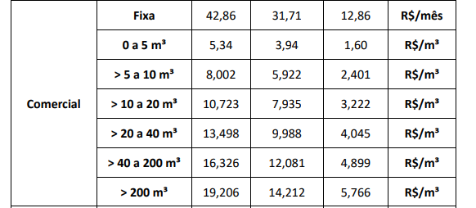

SEI/GOVMG - 129929618 - Resolução
https://copasaportalprd.azurewebsites.net/Copasa.Portal/Services/CurrentRates
* 3 funcionários no local
Taxa Fixa: |  | R$ 42.86
Considerou-se um consumo em L/pessoa/ dia |  | 30
Gasto de água para limpeza em L/dia |  | 50

Gasto por pessoa em m³/mês |  | 2.34
Gasto para limpeza em m³/mês |  | 0.3
Total gasto KW/h |  | 2.64
Valor total R$/m³ |  | R$ 56.96

TARIFAS - CEMIG
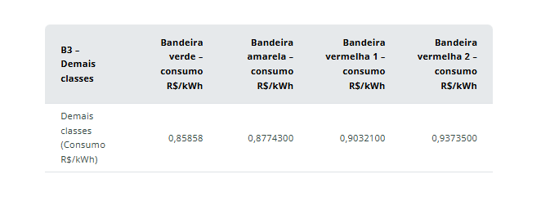

https://www.cemig.com.br/valores-e-tarifas/tarifas-vigentes/
* Consumo considerado em KW/h -------------> |  | 150
*Bandeiras vermelhas no período de 12 meses com base nos dados públicos da ANEEL: 4 meses de bandeira verde, 2 meses de bandeira amarela, 4 meses de bandeira vermelha patamar I e 2 bandeiras vermelhas patamar 2

Bandeira verde |  | R$ 515.15
Bandeira amarela |  | R$ 263.23
Bandeira vermelho 1 |  | R$ 541.93
Bandeira vermelho 2 |  | R$ 281.21
Total |  | R$ 1,601.51
Valor Mensal Médio (12 meses) |  | R$ 133.46

PREÇOS - INTERNET

https://contratar.onnetmais.com.br/promocao/ads/planos?cidade=Presidente+Oleg%C3%A1rio&uf=MG
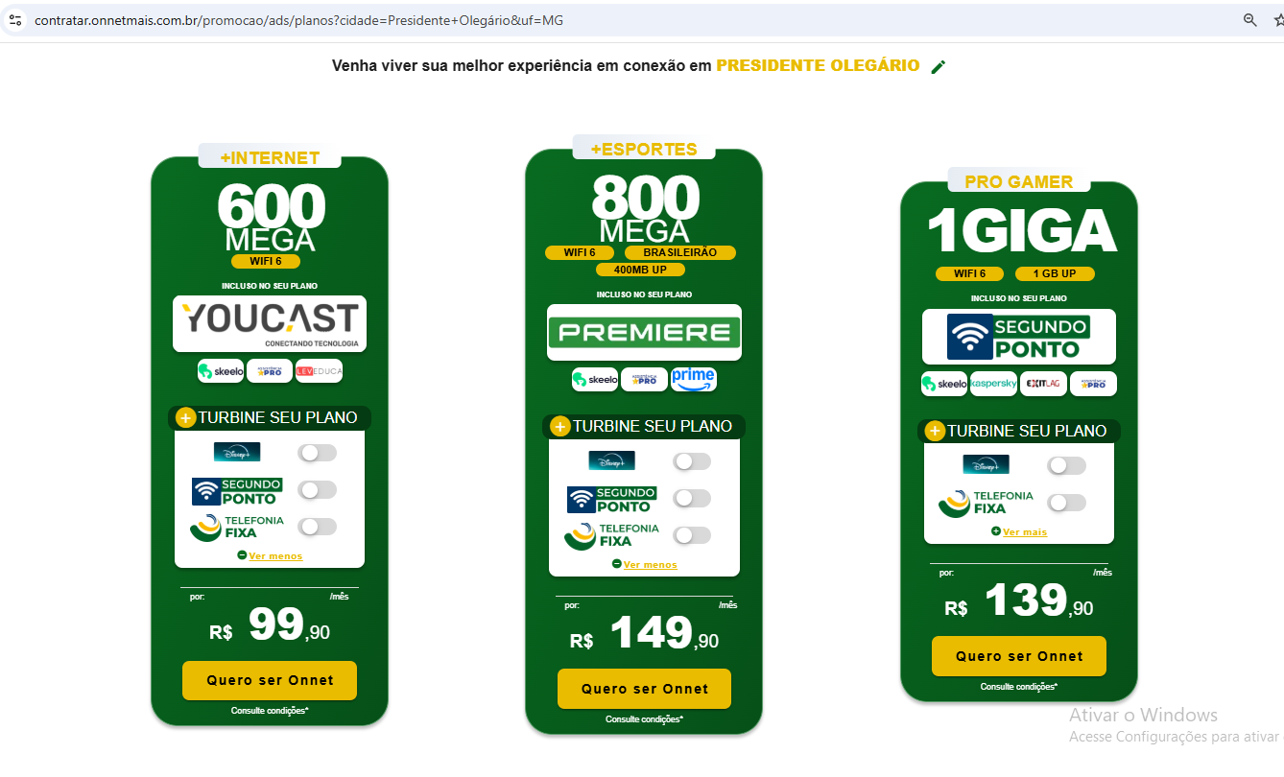

https://paranettelecom.com.br/

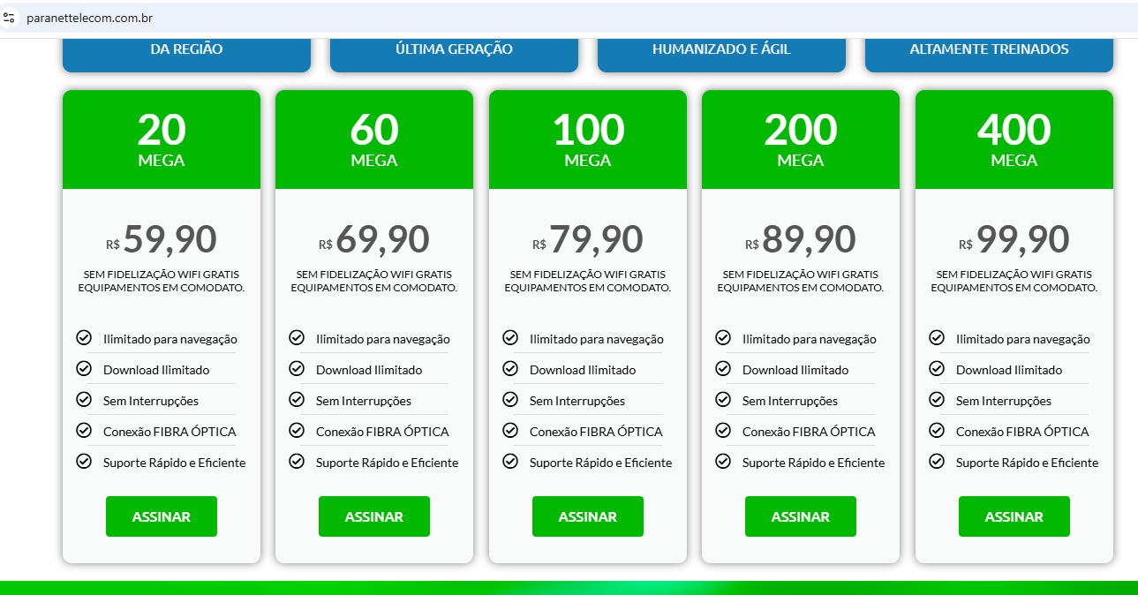

PREÇOS - ESCRIVANINHA

https://www.amazon.com.br/Escrivaninha-Office-Gavetas-Not%C3%A1vel-M%C3%B3veis/dp/B08CXGG15W
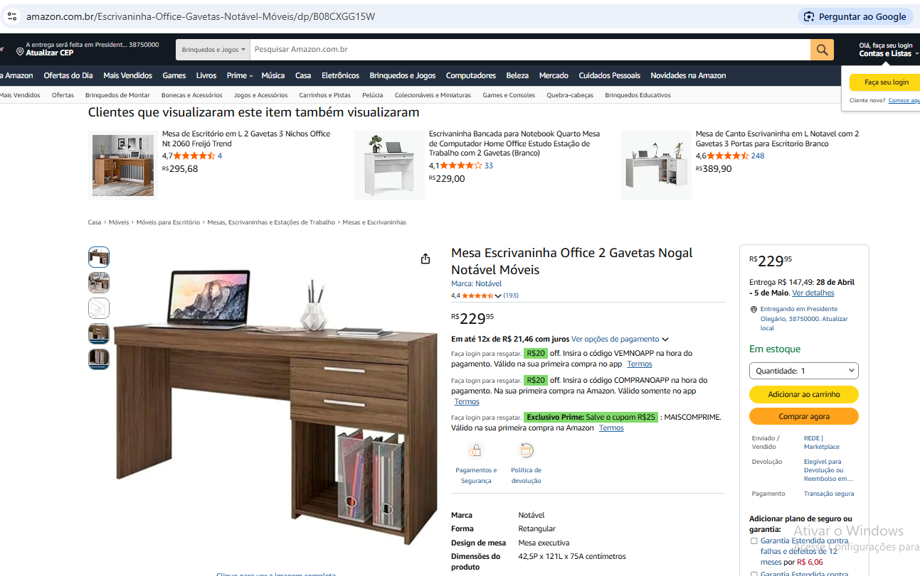

https://www.casasbahia.com.br/mesa-office-2-gavetas-51015-notavel/p/1576843649?utm_medium=Cpc&utm_source=google_freelisting&IdSku=1576843649&idLojista=31534&tipoLojista=3P&srsltid=AfmBOoqtUEyQUwNANKjhByFCD2Zs_-u7ha9PHYNMYv7zeUMIOHcqdU44sV4

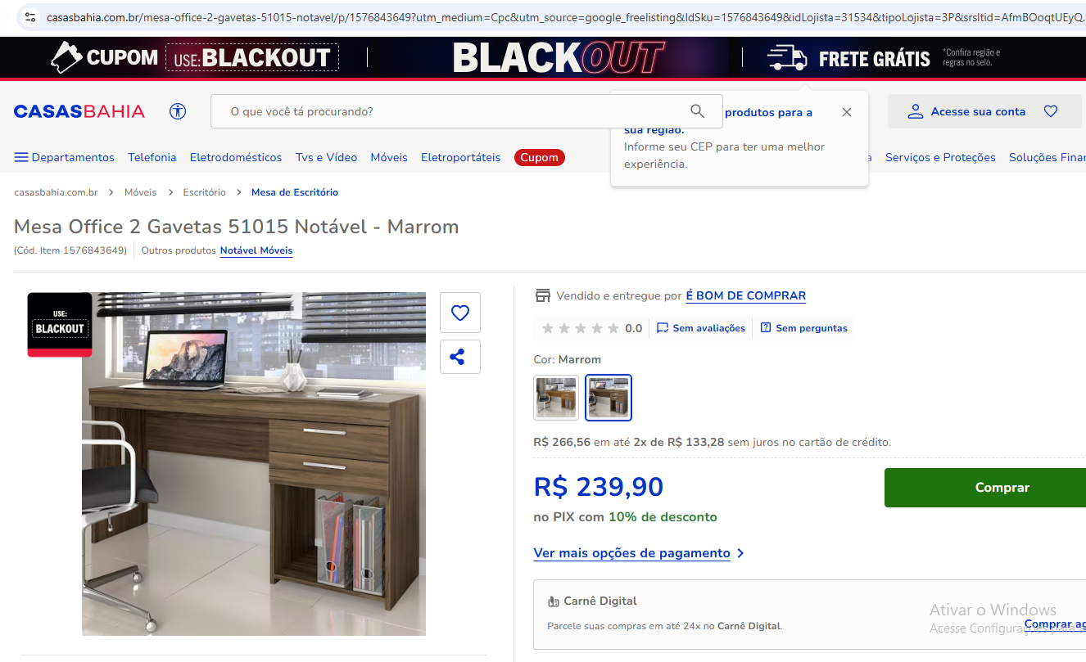

https://www.magazineluiza.com.br/mesa-para-computador-escrivaninha-home-office-estudos-2-gavetas-1-nicho-escritorio-marrom-escuro-notavel/p/ge7fg1g7bb/mo/meav/?seller_id=arede&srsltid=AfmBOorm_AHgrwfnGAaoof3kd8u83QKJSxnOSU-giTh4Tv-jVFvnJZnb5-I

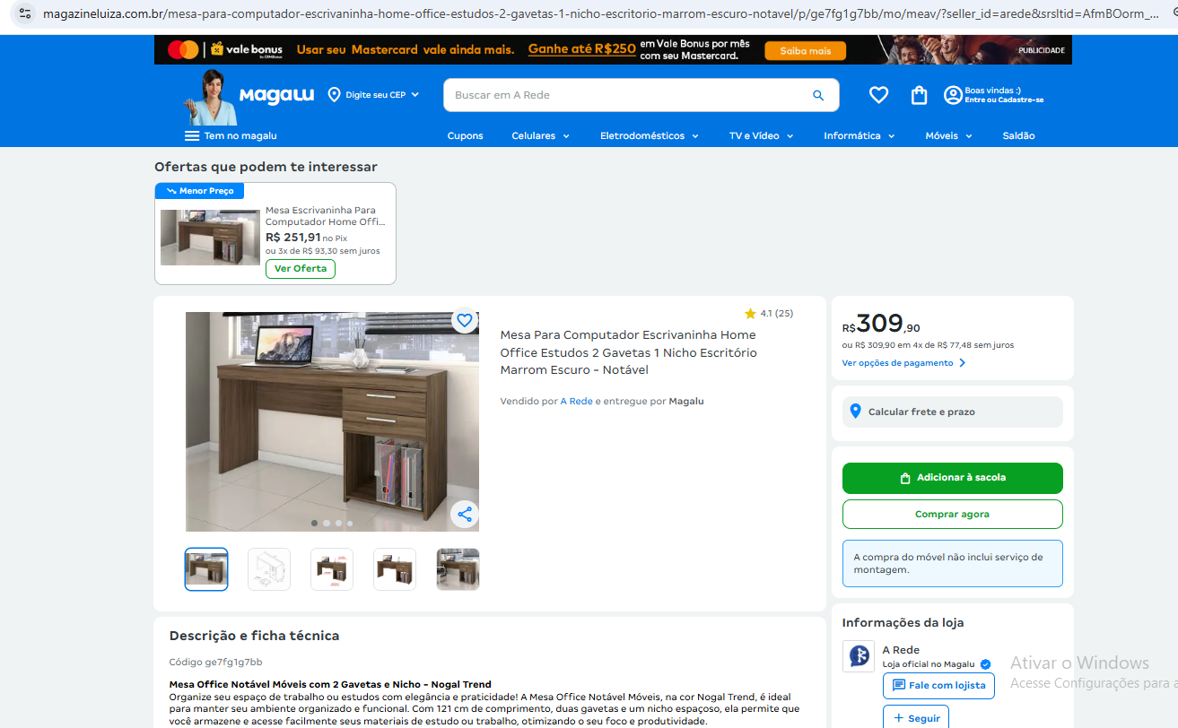

 | Mesa de escritório
 | Amazon | Casas Bahia | Magalu
 | R$ 229.95 | R$ 239.90 | R$ 309.90
 | R$ 259.92
 | Valor médio com depreciação de 60 meses |  | R$ 4.33

PREÇOS - CADEIRAS

https://www.magazineluiza.com.br/cadeira-escritorio-executiva-slin-material-sintetico-dvl-office/p/cje0d1kj75/mo/moec/?utm_source=google&utm_medium=cpc&utm_campaign=google_eco_apl_pro_app_none_none_none_none-geral-catalogoapp&utm_term=76792&utm_content=catalogoapp_con_amp_catalogogoogle_cat_tod_none&partner_id=76792&seller_id=dvlofficecadeiraseestofados&srsltid=AfmBOooLTp95WeJIcJh65165UmIfjUjv-MZxH82654Yg-OhdXGEnNFsgYNo

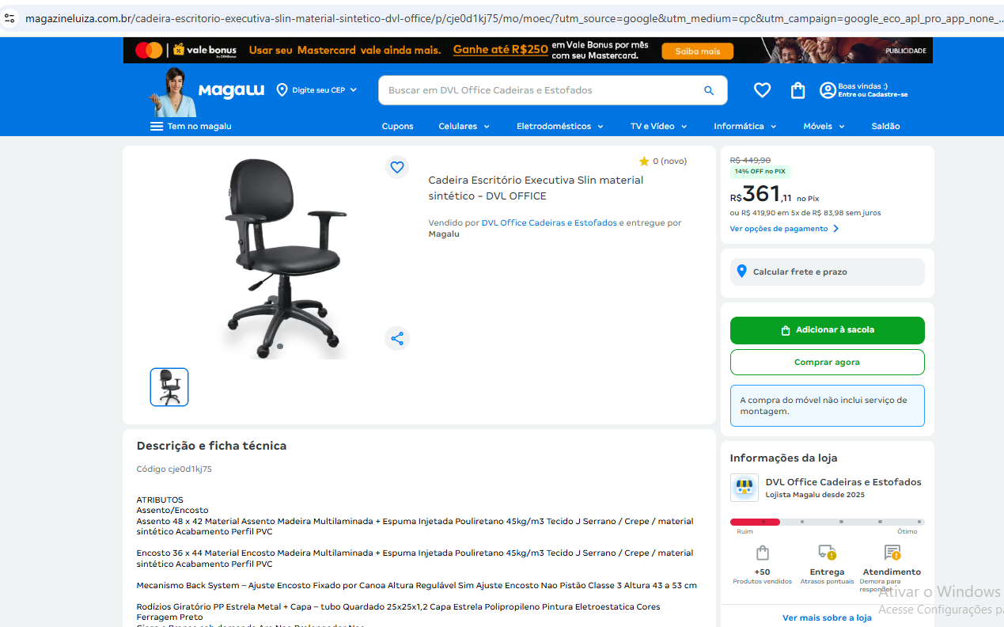

https://www.amazon.com.br/DVL-OFFICE-Escrit%C3%B3rio-Executiva-Dispon%C3%ADveis/dp/B0DTVLTQW7?source=ps-sl-shoppingads-lpcontext&ref_=fplfs&smid=A2FP1IXLL4LF9M&th=1

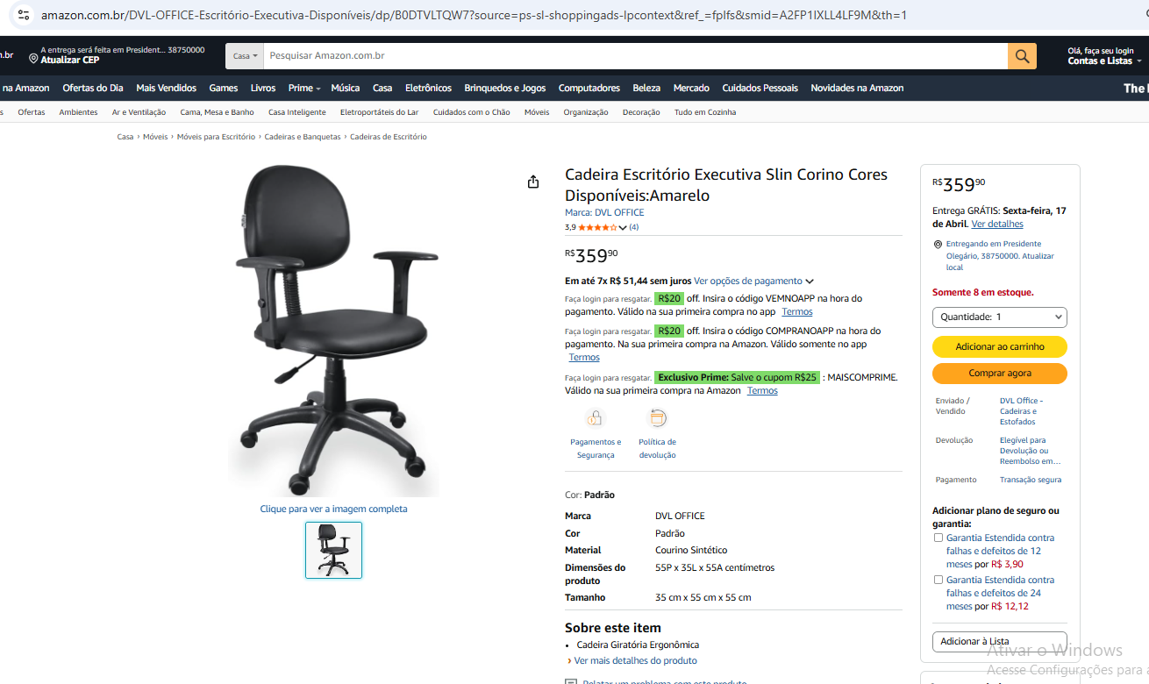

https://www.dvloffice.com.br/cadeira-executiva-slin-corino-155?srsltid=AfmBOoqI-u5EPdTy_UYkI12emci-Oari4mKOhpI2dhJfve-Zsn7PhCnD6ao

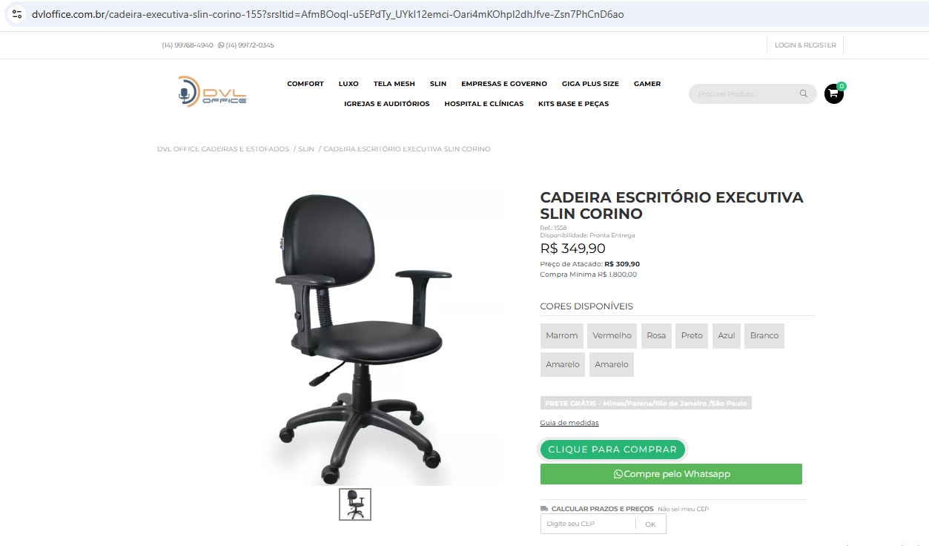

 | Custo Médio- Cadeira de escritório
 | Magalu | Amazon | Dvl Office
 | R$ 361.11 | R$ 359.90 | R$ 349.90
 | R$ 356.97
 | Valor médio com depreciação de 60 meses |  | R$ 5.95

PREÇOS - CADEIRAS

https://www.angeloni.com.br/eletro/armario-office-versatil-alto-com-chave-1013a-kappesberg-itapua-448120/p

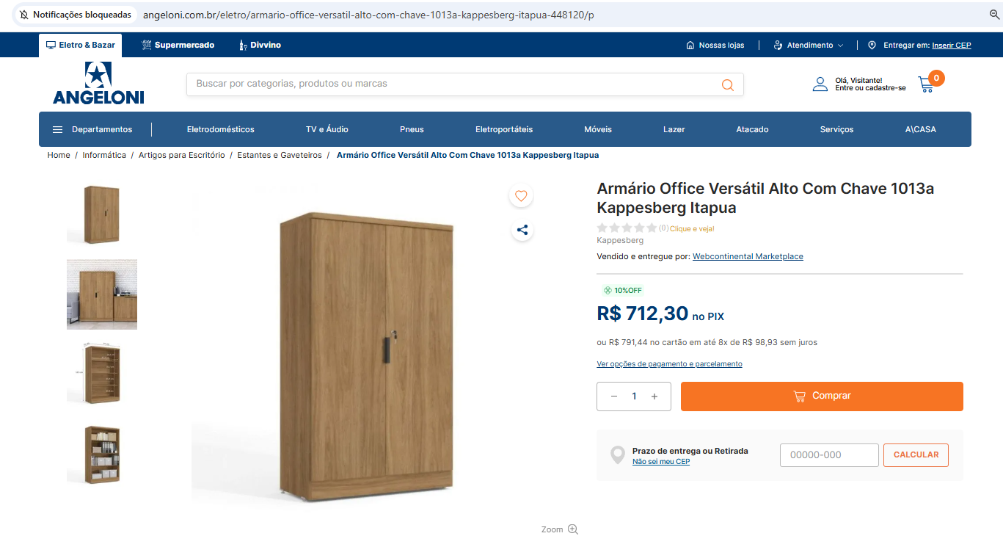

https://www.leroymerlin.com.br/armario-versatil-2-pt-marrom-161-cm_1570583565?region=outros
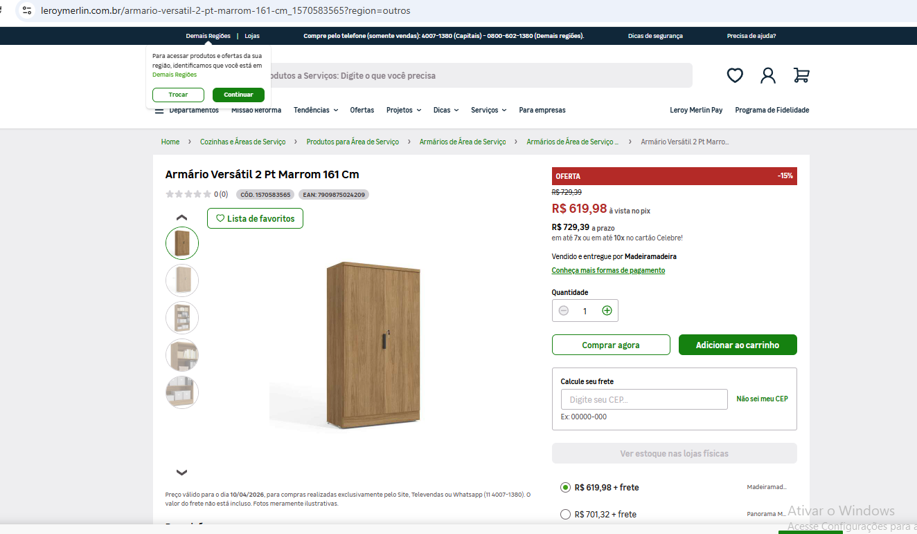

https://www.amazon.com.br/Arm%C3%A1rio-Escrit%C3%B3rio-Portas-Kappesberg-Itapu%C3%A3/dp/B0C28TFF6G?source=ps-sl-shoppingads-lpcontext&ref_=fplfs&psc=1&smid=A5JVAXGT9G2CN

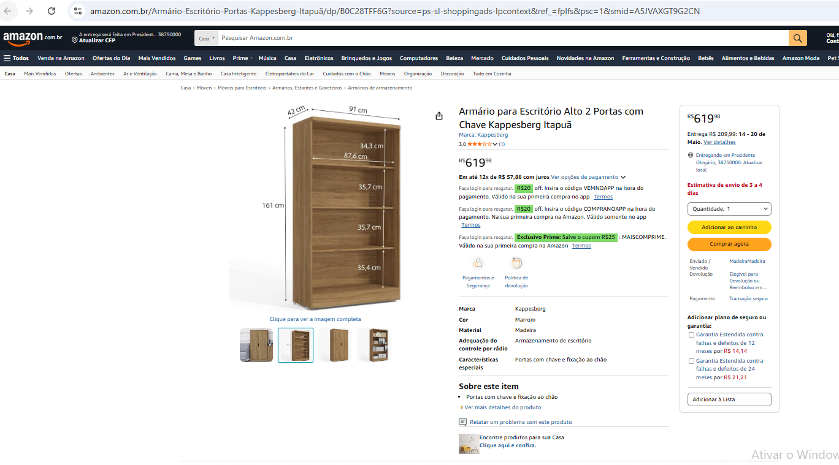

 | Cadeira de escritório
 | Angeloni | Leroy Merlin | Amazon
 | R$ 712.30 | R$ 619.98 | R$ 619.98
 | R$ 650.75
 | Valor médio com depreciação de 60 meses |  | R$ 10.85

Itens de Limpeza (Processo Licitatório 069/2025 - Presidente Olegário )
Material | Un. | Quant. (mês) | Custo Un. (R$) | Custo Total (R$)
Água Sanitária 2L (Item 3) | Un. | 1 | R$ 5.20 | R$ 5.20
Detergente Líquido Neutro (Item 37) | Un. | 1 | R$ 1.30 | R$ 1.30
Saco de Lixo 15 L com 20 un. (Item 107) | Un. | 1 | R$ 4.65 | R$ 4.65
Bucha Dupla face (Item 17) | Un. | 1 | R$ 0.61 | R$ 0.61
Pano de Limpeza para piso (Item 81) | Un. | 1 | R$ 3.60 | R$ 3.60
Papel Higiênico (Item 83) | Pacote | 1 | R$ 59.80 | R$ 59.80
Vassoura de Piaçava (Item 126) | Un. | 1 | R$ 17.98 | R$ 17.98
Pá de Lixo plástica com cabo longo (Item 79) | Un. | 1 | R$ 5.32 | R$ 5.32
Rodo com base de plástico e borracha dupla 60 cm (Item 94) | Un. | 1 | R$ 9.05 | R$ 9.05
VALOR TOTAL (R$/mês) |  |  |  | R$ 107.51

